ASSEMBLY
ASSEMBLY CHECK SHEET |  |  |  |  |  |  | WO NUMBER |  |  |  |  |  | DOCUMENT NO
ENGINE CAT |  |  |  |  |  |  | COMP.MODEL |  |  |  |  |  | PUBLIC DATE
 |  |  |  |  |  |  | COMP.S/N |  |  |  |  |  | REVISION NO
C-15 |  |  |  |  |  |  | UNIT MODEL |  |  |  |  |  | PAGE

PROCESS |  | START |  |  |  |  |  |  |  | ASSEMBLY BY
 |  | FINISH

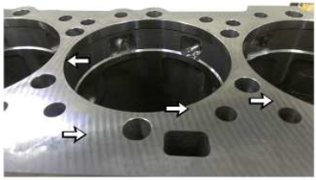
NO | PART TO INSTALL OR FIT |  | CONDITION TOBE ASSAMBLY |  |  |  |  |  | SPECIFICATION | SIGNATURE |  | SKETCH DRAWING OR PHOTHOES
 |  |  |  |  |  |  |  |  |  | MECH | GL/QA
1 | CYLINDER BLOCK
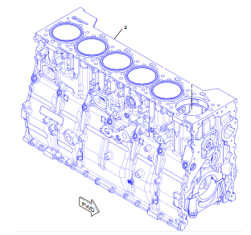
 |  |  |  | Periksa apakah counterbor penyeimbang liner bersih dan siap digunakan sebelum memasang liner.

 |  |  |  | Periksa apakah semua lubang oli bebas dari benda asing seperti serpihan atau kotoran

 |  |  |  | Pastikan kondisi Cylinder blockr benar-benar siap pakai.

 |  |  |  | Ukur Kedalaman lubang Cylinder Block |  |  |  |  | 100.00 ± 0.03 mm
 | CYLINDER BLOCK
 |  |  |  | Pastikan semua U-plug dan cup plug sudah terpasang
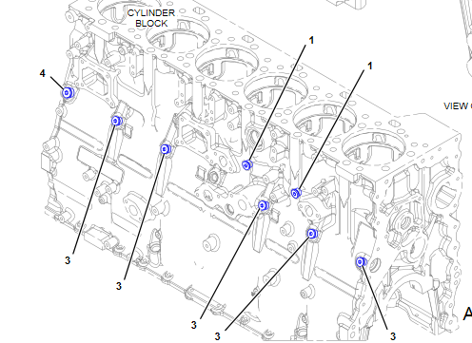

 |  |  |  | Sebelum assembly, gunakan high temperature anaerobic flange sealant ke bores untuk cup plug sebelum assembly.
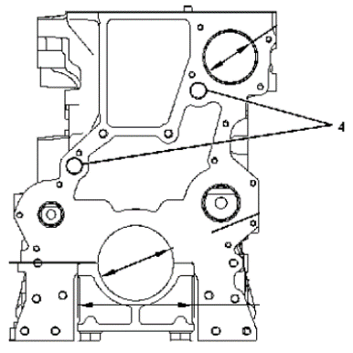

 |  |  |  | Kedalaman Pemasangan cup plug (4) adalah 1.25 ± 0.25 mm |  |  |  |  | 1.25 ± 0.25 mm

 |  |  | 1. Install the No. 7 camshaft bearing (rear), ikuti Langkah sbb : a. Masukkan Ujung end of Tooling (B) kedalam No. 7 camshaftbore. b. Posisikan Tooling (C) diatas Tooling (A). Install Tooling (A) melalui cylinder head pada Tooling (B). c.Posisikan camshaft bearing (1) pada Tooling (B). Install Tooling (E) pada Tooling (B). d. Gunakan Tooling (A) untuk menarik camshaft bearing (1)yang ada dalam camshaft bore.
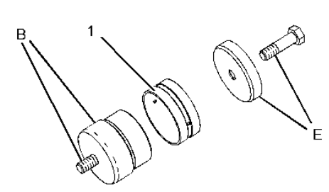

 |  |  | 2.Install the No 2-6 camshaft bearings, as follows: a. Masukkan ujung Tooling (B) dalam camshaft bore. Note: Gunakan Tooling (D) untuk meluruskan Tooling (A) dan Tooling (B) dengan camshaft bearing bores. Install Tooling (D) pada inside diameter dan installed camshaft bearing diantara Tooling (A) dan Tooling (B). b. Install Tooling (A) pada Tooling (B). Posisikan camshaft bearing (1) pada Tooling (B). Install Tooling (E) pada Tooling (B). c . Gunakan Tooling (A) untuk menarik camshaft bearing (1) pada camshaft bore.
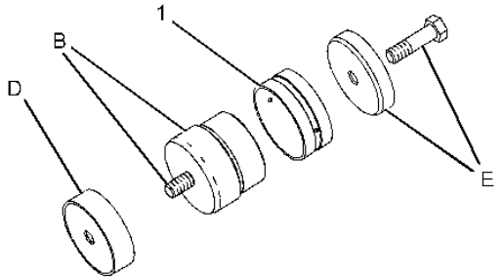
 | CAMSHAFT BUSHING

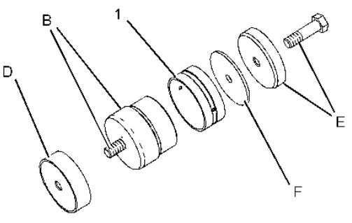
 |  |  | 3. Install No. 1 camshaft bearing (front), ikuti Langkah sbb : a. Masukkan ujung Tooling (B) kedalam No. 1 camshaft bore. Assemble Tooling (A) dan Tooling (D) pada Tooling (B). b. Posisikan camshaft bearing (1) pada Tooling (B). Install Tooling (E) dan Tooling (F) pada Tooling (B). c. Gunakan Tooling (A) untuk menarik No. 1 camshaft bearing dalam No. 1 camshaft bore. Ketika chamfer dari Tooling (E) contact dengan permukaan camshaft bore, camshaft bearing terpasang dengan benar.

 |  |  |  |  |  |  |  |  | 45 ± 5 degrees

 |  |  | Lubang Oli dari Bearing (1) dipasang 45 ± 5 degrees dari vertical. Semua bearing Camshaft harus sama terpasang 45 ± 5 degrees dari vertical.

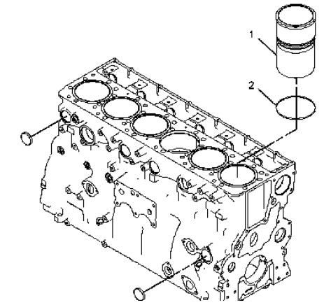
NO | PART TO INSTALL OR FIT |  | CONDITION TOBE ASSAMBLY |  |  |  |  |  | SPECIFICATION | SIGNATURE |  | SKETCH DRAWING OR PHOTHOES
 |  |  |  |  |  |  |  |  |  | MECH | GL/QA
 | CYLINDER LINER
 |  |  | Ikuti Prosedure installing cylinder liner dalam cylinder block:

 |  |  | 1. Gunakan 5P-3975 Rubber Lubricant pada permukaan cylinder liner bore. Gunakan 5P-3975 Rubber Lubricant pada rubber seals pada bagian bawah cylinder liner.

 |  |  | 2. Put filler band (1) completely in clean engine oil for a moment.

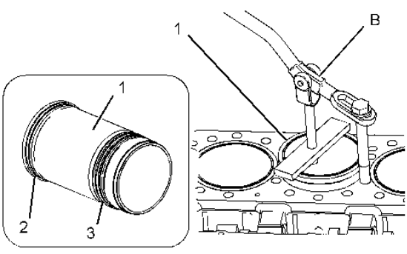
 |  |  | 3. Install filler band pada groove dibawah liner flange.

 |  |  | 4. Langsung Install liner pada bore Cylinder Block sebelum Seal Band dan Seal Liner mengembang

 |  |  | - Gunakan Tooling ©pada permukaan cylinder block liner bore dan liner seals (3)

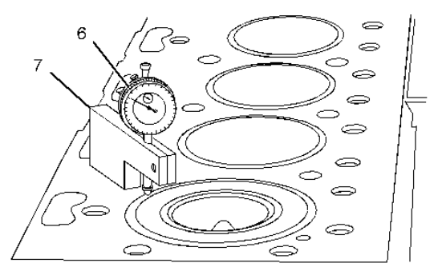
 | CYLINDER LINER
 |  |  | 6. Ukuran kerataan Permukaan body mengguakan gauge body (7) pada cylinder block. Indicator point pada posisi liner flange. Baca dial indicator untuk mengetahui liner projectionnya. Pengecekkan Liner Projection harus 4 Posisi. Lokasi (Setiap 90 derajat) Keliling cylinder liner.

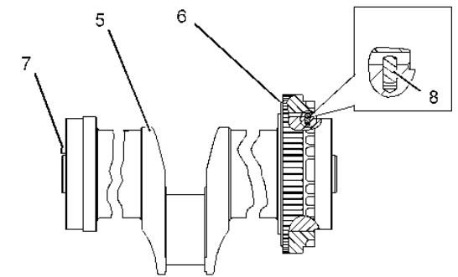
 | CRANKSHAFT
 |  |  | 1. Install dowel (7) pada crankshaft. |  |  |  |  |  | 6.4 mm
 |  |  | Protrusion dowel (7) dari crankshaft face .

 |  |  | 2. Install dowel (8) dalam crankshaft. |  |  |  |  |  | 4.1 ± 0.5 mm
 |  |  | Protrusion dowel (8) dari crankshaft .

 |  |  | 3. Bersihkan cylinder block dan main bearing cap secara menyeluruh.

 |  |  | Note: Install main bearings dalam keadaan kering untuk Check Clearance dry when clearance checks are performed, Gunakan oli bersih saat final Assembling

 | MAIN BEARING CAP
 |  |  | 5. Install bagian atas dari main bearings pada cylinder block, Bagian atas main bearing dikasih Oli Engine bersih pada lubang.

 |  |  | 6. Install crankshaft (5) dengan Timing Mark "V" pada crankshaft gear dan sejajarkan Timing Mark "V" pada Front cluster gear.

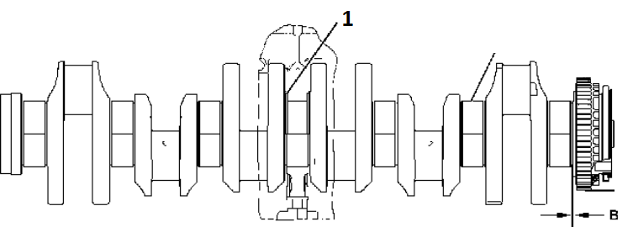

 |  |  | Install thrust plates(1) pada sisi No. 4 main bearing. |  |  |  |  |  | NO 4

 |  |  | Note: Install thrust plates dengan Tulisan "Block Side" pada bagian depan dari cylinder block.

 |  |  | Gap / Jarak antara crankshaft gear dan crankshaft tidak melebihi 0.10 mm

 |  |  | Gap /Gear(B) :
 |  |  |  |  |  |  |  |  | < 0,10 mm
 |  |  | 9. Install bagian bawah crankshaft main bearingdalam main bearing caps.

 |  |  | 11. Kasih Pelumasan threads bolts (3) dengan engine oil yang bersih. Install bolt.

 |  |  | 12.Tighten bolts (3) main bearing caps,ikuti sbb :

 |  |  |  | Step 1 |  |  |  |  | 26 ± 1,4 kgm

 |  |  |  | Step 2
 |  |  |  |  |  |  |  |  | 120 ± 5 ° degrees

 |  |  | Putar crankshaft untuk memastikan Crankshaft berputar bebas.

NO | PART TO INSTALL OR FIT |  | CONDITION TOBE ASSAMBLY |  |  |  |  |  | SPECIFICATION | SIGNATURE |  | SKETCH DRAWING OR PHOTHOES
 |  |  |  |  |  |  |  |  |  | MECH | GL/QA
 | CRANKSHAFT
 |  |  | Ukur Endplay dari Crankshaft .
 |  |  |  |  |  |  |  |  | 0,11 ~ 0,57 mm

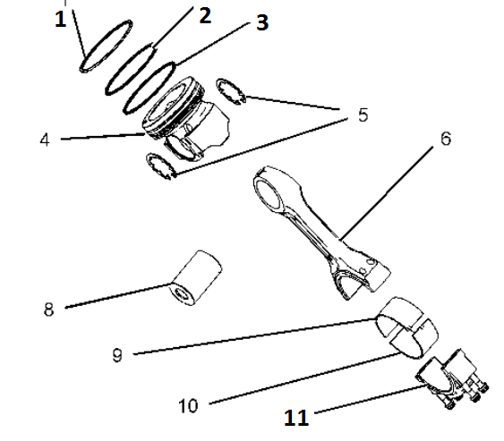
 | ASSEMBLY PISTON TO CONNECTING ROD
 |  |  | Install spring untuk oil control ring pada oil ring groove dalam posisi piston body assembly.

 |  |  | Install oil control ring (3) diatas spring. Positiooil control ring harus ada gap 180 degrees dari sambungan spring. Install oil control ring pada piston dengan Tooling (B) .

 |  |  | Gunakan expander tool untuk install intermediate piston ring (2) dengan posisi atas ada Indentifikasi /tanda / tulisan "UP-2" dan top piston ring (1) dengan sisi atas bertanda / identification "UP-1" pada piston.

 |  |  | Posisi piston assembly (4) pada connecting rod (6). Gunakan Oli engine bersih pada connecting rod pin (8) dan install connecting rod pin. Install pin retainer (5) dengan Tank / pliers.

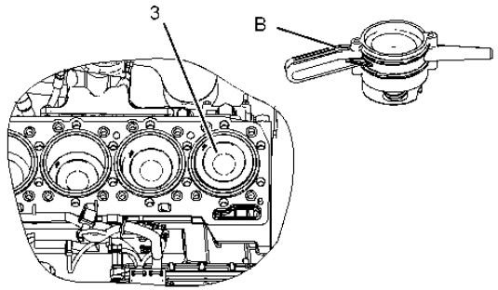

 |  |  | 1. Gunakan oli engine bersih pada cylinder liner bore, juga pada piston rings, dan pada bagian luar surface pada piston.

 |  |  | Note: Pastikan connecting rod dan pistons terpasang pada posisi yang benar dari cylinder.

 |  |  | Putar crankshaft sampai connecting rod journal pada posisi bottom center.

 |  |  | Position piston rings (1) , (2) , dan (3) pastikan memiliki Gap 120 degrees pada yang lainnya.

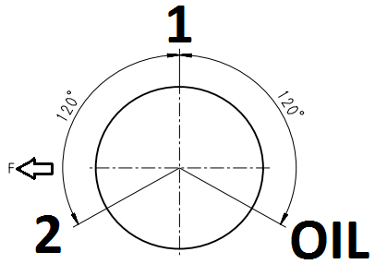
 |  |  | Gunakan Tooling untuk install piston (3) dan connecting rod dalam cylinder liner.

 |  |  | Install connecting rod pastikan lokasi bearing tab terletak disisi dari piston cooling jet.

 |  |  | Install connecting rod bearing dalam connecting rod Cap.
 |  |  | Lapisi Permukaan conrod bearing dengan oli engine bersih. |  |  |  |  |  | 15W-40

 |  |  | Install connecting rod bearing cap (2) pada connecting rod.
 |  |  | Note: Pastikan Angka pada sisi connecting rod bearing cap berada disisi yang sama dengan angka connecting rod. Bearing tab connecting rod bearing cap dan connecting rod berada pada posisi dari piston cooling jet.
 |  |  |  |  |  |  |  |  |  |  |  |  |  |  |  | Pastikan angka pada sisi tutup bantalan batang penghubung berada di sisi yang sama dengan angka pada batang penghubung. Tab bantalan pada tutup bantalan batang penghubung dan batang penghubung terletak di sisi jet pendingin piston.

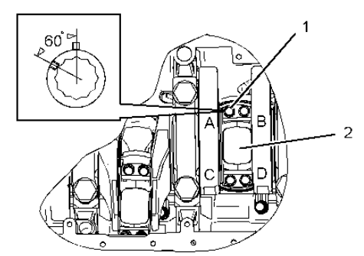

 |  |  | Lumasi threads bolts (1) dengan oli engine yang bersih. |  |  |  |  |  | 15W-40

 |  |  | Tighten Bolt conrod.
 |  |  | Step 1
 |  |  |  | Tighten order:A-C-B-D |  |  |  |  | 7,14 ± 0,4 kgm

 |  |  | Step 2
 |  |  |  | Trun Bolt B-D |  |  |  |  | 60 ± 5 degree

 |  |  | Step 3
 |  |  |  | Tighten again A-C |  |  |  |  | 7,14 ± 0,4 kgm

 |  |  | Step 4
 |  |  |  | Trun Bolt A-C |  |  |  |  | 60 ± 5 degree

 |  |  | Putar crankshaft untuk memastikan crankshaft berputar bebas.

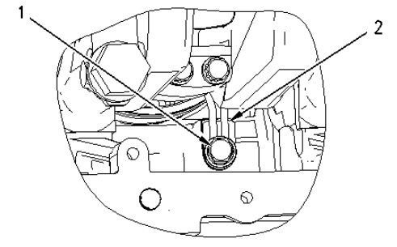
 |  |  | Putar crankshaft sesuai urutan agar dapar access untuk pemasangan piston cooling jet

 |  |  | Posisikan piston cooling jet (2) dalam cylinder block. Install bolt (1).

 |  |  | Actual tighten |  |  |  |  |  | 4 ± 0,8 Kgm
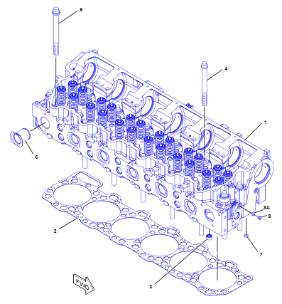
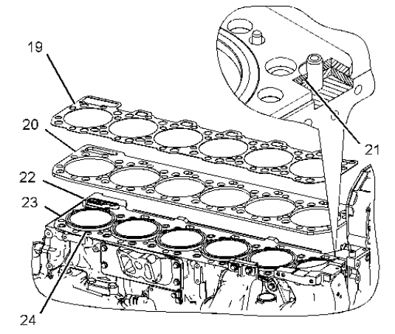
NO | PART TO INSTALL OR FIT |  | CONDITION TOBE ASSAMBLY |  |  |  |  |  | SPECIFICATION | SIGNATURE |  | SKETCH DRAWING OR PHOTHOES
 |  |  |  |  |  |  |  |  |  | MECH | GL/QA
 |  |  | 1.Install O-ring seal (21) pada dowel dalam cylinder block

 |  |  | 2.Install spacer plate gasket (23) pada cylinder block.

 |  |  | Install spacer plate (20).

 |  |  | Install the second O-ring seal (21) pada dowel dalam cylinder block.

 |  |  | 5.Install seals (24) and seal (22).

 |  |  | 6.Install cylinder head gasket (19) pada spacer plate.

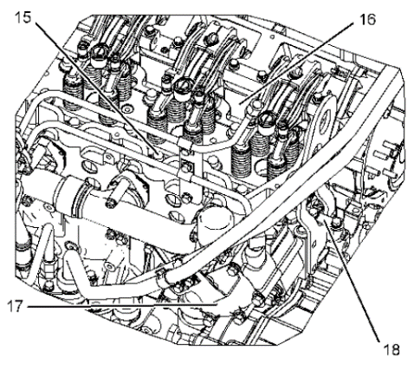
 |  |  | 7.Pasang alat angkat yang sesuai untuk cylinder head (16). Berat dari cylinder head sekitar 235 kg

 |  |  | 8.Berhati -hati saat install cylinder head (16) pada posisi dowel pins di cylinder block.

 |  |  | Long Bolt 1-10,15,17,19,21,23,25 =194 mm
 |  |  | Long Bolt 11, 12, 13, 14, 16, 18, 20, 22, 24 and 26 =216mm

 |  |  | Lumasi Thread bolt dan sisi washer dengan Engine Oli bersih untuk cylinder head bolt (15). Install and tighten the bolts ikuti Squencing nya : |  |  |  |  |  | 15W-40

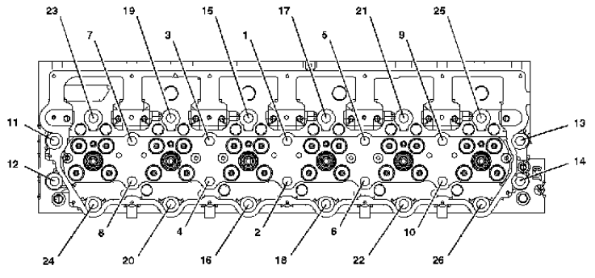
 |  |  | Step 1
 |  |  | Actual Torque |  |  |  |  |  | 27 ± 1,5 Kgm
 |  |  | Step 2
 |  |  | Actual Torque |  |  |  |  |  | 45 ± 1,5 Kgm
 |  |  | Step 3
 |  |  | Actual Torque |  |  |  |  |  | again 45 ± 1,5 Kgm

 |  |  | Install strap (18).

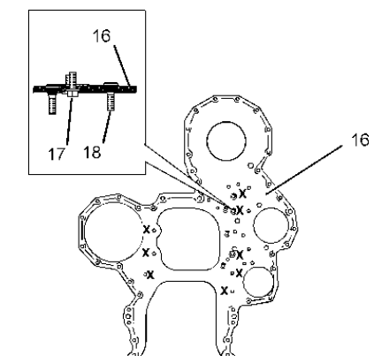
 | PLATE ASSY |  | NOTICE Jangan memutar crankshaftatau camshaft ketika camshaft gear is Lepas

 |  |  | 1.Gunakan LOCTITE pada studs (18). Install studs pada plate (16). |  |  |  |  |  | LOCTITE 243 for plate

 |  |  | 2.Install integral seal pada dowel pins di cylinder block.

 |  |  | Lapisi Locktite integral seal 3.Install plate (16) pada dowel pin di cylinder block. Install new locking bolts (17) (Marked "X") secara berurutan kencangkan front plate pada cylinder block. Tighten bolt. |  |  |  |  |  | LOCTITE 5900 for bolt

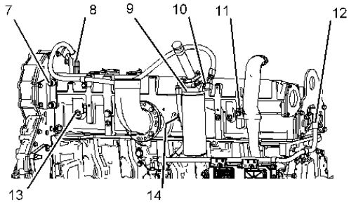

 |  |  | Actual tighten |  |  |  |  |  | 5,5 Kgm

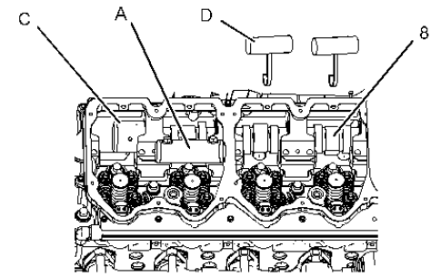
 | CAMSHAFT |  | 1.Pastikan semua camshaft dan camshaft bearing bersih. Lumasi camshaft dan camshaft bearing dengan engine oil.
 |  |  |  |  |  |  |  |  | 15W-40

 |  |  | Ketika Pemasangan camshaft, Putar protect cam bushing dari kerusakan. Pastikan Camshaft dapat berputar smoooth.

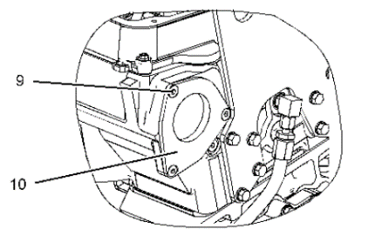
 |  |  | 8.Install the O-ring seal on cover (10). Position the cover on the rear of the cylinder head. Install flat head screws (9) and tighten

 |  |  | Actual torque. |  |  |  |  |  | 1,3 ± 0,3 Kgm

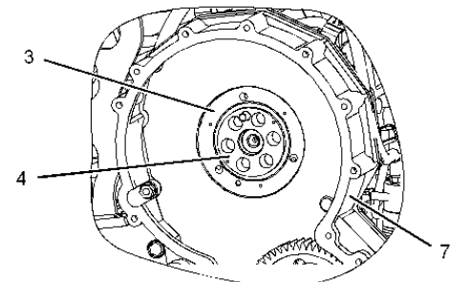
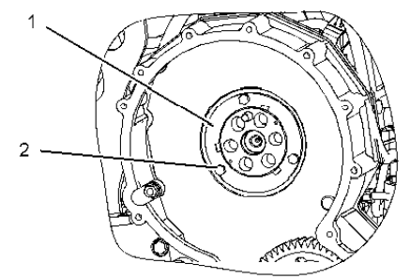
 |  |  | 9.Install O-ring seal (5) dan O-ring seal (6) dalam sealing plate (3). Lubricate O-ring seal (6) dengan engine oil yang bersih.

 |  |  | Install sealing plate (3) dalam front housing (7).

 |  |  | Install adapter assembly (4) dalam sealing plate. Pastikan dowel dalam adapter assembly (4) engages pada hole dalam camshaft.

NO | PART TO INSTALL OR FIT |  | CONDITION TOBE ASSAMBLY |  |  |  |  |  | SPECIFICATION | SIGNATURE |  | SKETCH DRAWING OR PHOTHOES
 |  |  |  |  |  |  |  |  |  | MECH | GL/QA
 |  |  | 4.Install stub shaft (15). Gunakan Tooling (B) pada studs dan bolt untuk stub shaft (15). Kencangkan Nut dan bolt dan lakukan torque.
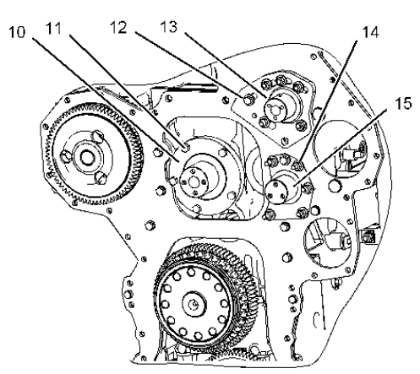

 |  |  | Actual torque |  |  |  |  |  | 5,5 Kgm

 |  |  | 5.Install shaft assembly (13). Jangan kencangkan nut (12) dan bolt untuk shaft assembly diwaktu bersamaan. Nuts dan bolt shaft assembly (13) Jika akan dikencangkan backlash harus di adjusted.

 |  |  | Adjust backlash antara camshaft gear dan adjustable idler gear assembly |  |  |  |  |  | 0.356 ± 0.254 mm

 |  |  | Kencangkan nuts (12) and the bolt
 |  |  |  |  |  |  |  |  | 5,5 Kgm

 |  |  | 7.Install stub shaft (10). Gunakan Tooling (B) pada bolts (11). Install bolts (11) dan kencangkan dengan torque 5,5 ± 1 Kgm dalam sequence. (1, 3, 4, 5, 2, 1, 2, 3, 4, 5, 1).

 | TIMING GEAR |  | Posisi cluster gear assembly (1) pada stub shaft. Pastikan Tanda timing aligned / sejajar pada cluster gear assembly dan crankshaft gear.

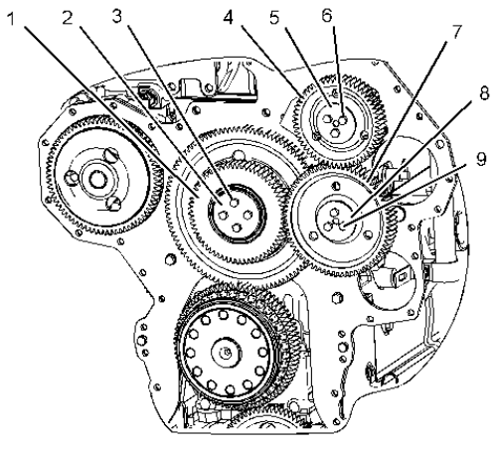
 |  |  | Lapisi bolt dengan loctite bolts(3). Posisi plate (2) dengan oil groove menghadap ke depan dari gear face. Install bolts (3).

 |  |  | Posisi idler gear (7) pada shaft assembly.

 |  |  | Gunakan loctite pada bolts (9). Posisi plate (8)dengan oil groove menghadap kedepan dari gear face. Install bolts (9). |  |  |  |  |  | LOCTITE 5900 for bolt

 |  |  | NOTE: Jika shaft assembly dilepas. Backlash pada camshaft gear dan adjustable idler gear harus dilakukan Adjustment lagi.

 |  |  | 12.Posisi adjustable idler gear (4) pada shaft assembly.

 |  |  | Posisi plate (5) dengan oil groove menghadap kedepan dari gear face. Install bolts (6).

 |  |  | Adjust backlash untuk camshaft gear dan adjustable idler gear, jika diperlukan.

 |  |  | Note: Camshaft gear harus dipasang dan adjustable idler gear harus dilepas dalam urutan backlash adjustment procedure.

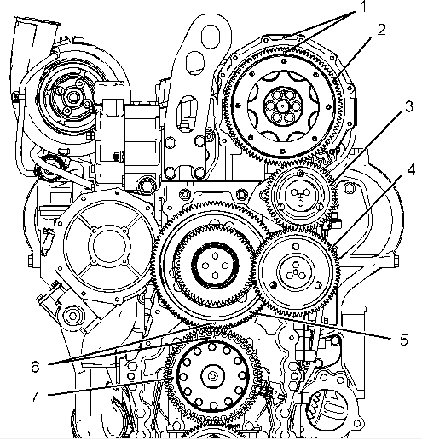
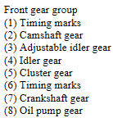
 |  |  | Fuel injection timing yang tepat dan valve mechanisme operation yang benar ditentukan dari alignment / Ketepatan dari front gear group timing. Timing marks (1)dan timing marks (6) harus aligned agar selaras antara gerakkan Piston dan Mechanisme VALVE.

 |  |  | Dengan roda gila disematkan di TDC untuk silinder satu, sejajarkan tanda waktu (5).

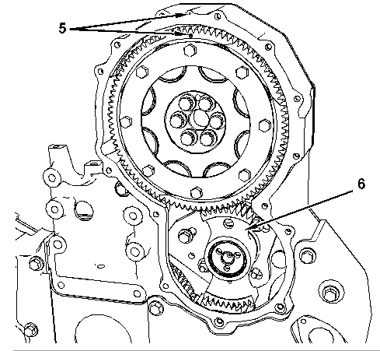
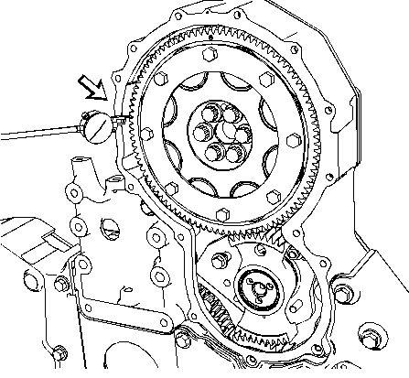
 |  |  | Dengan flywheel disematkan di TDC untuk Cylinder 1, Sejajarkan timing marks (5).

 |  |  | Ukur backlash antara camshaft gear (2) dan gear segment tool (3).Tahan salah satu gear agar diam, Tempelkan Dial Gear yang sudah di Setting, Geser kekanan dan kekiri untuk mendapatkan ukuran Bachlash yang benar antara 2 Gear.

 |  |  |  | Actual backlash |  |  |  |  | 0.356 ± 0.254 mm

 |  |  | 6. Setelah Backlash yang tepat ditemukan kencangkan Mur dan Baut nya.

 |  |  | Actual torque
 |  |  |  |  |  |  |  |  | 5,5 ± 1 kgm

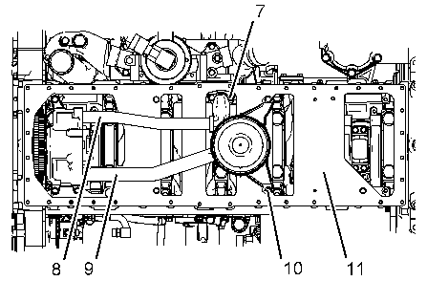
NO | PART TO INSTALL OR FIT |  | CONDITION TOBE ASSAMBLY |  |  |  |  |  | SPECIFICATION | SIGNATURE |  | SKETCH DRAWING OR PHOTHOES
 |  |  |  |  |  |  |  |  |  | MECH | GL/QA
 | OIL PUMP & PLATE ASSY |  | 1.Position engine oil pump (5) pada dowel dalam Cylinder block. Install bolts (4).

 |  |  | Note: Pastikan engine oil pump duduk pada dowel sebelum bolt dikencangkan.

 |  |  | 2.Install O-ring seal pada tube assembly (7). Beri pelumasan pada lubang di engine oil pump dengan engine oil yang bersih. Install tube assembly (7) pada engine oil pump. Install washer dan bolt (6).

 |  |  | Bersihkan secara menyeluruh permukaan pertemuan antara engine oli pan, dan spacer plate, dan Cylinder Block.

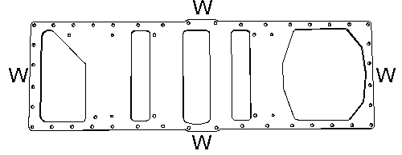
 |  |  | Gunakan Adhesive pada Areas (W) pada spacer plate (11). Posisikan gasket pada spacer plate (11).

 |  |  | Gunakan Loctite pada Areas (X) pada gasket. Install gasket, spacer plate (11), dan bolts. Install spacer plate (11) dalam waktu 10 menit setelah menerapkan Tool (A). |  |  |  |  |  | Loctite blue RTV Silicone

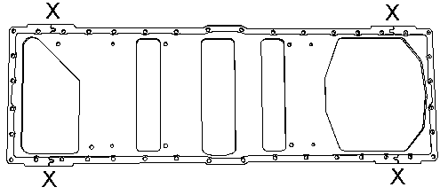

 |  |  | Install O-ring seal pada tube assembly (9). Beri Pelumasa O-ring seal dengan engine oilyang bersih dan install tube assembly (9) pada engine oil pump. Install bolts (10).

 |  |  | Install O-ring seal pada tube assembly (8). Beri Pelumas O-ring seal dengan engine oil bersih dan install tube assembly (8) pada engine oil pump. Install bolts (7).

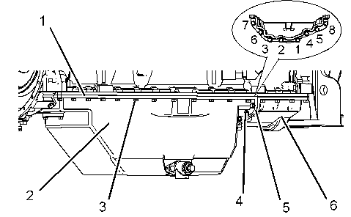
 | OIL PAN ASSY
 |  |  | 7.Install gasket (5) antara engine oil pan (2) dan engine oil pan (6). Install bolts (4). Kencangkan bolts (4) pada numerical sequence. Kencangkan bolts (4) denagn menerapkan lagi numerical sequence. Referensi Illustration 6. Setelah assembling engine oil pan, potong kelebihan paking (5) dari permukaan Engine Oil Pan.

 |  |  | Apply LOCTITE to the joint area where engine oil pan (2) and engine oil pan (6) meet. |  |  |  |  |  | Blue RTV Silicone

 |  |  | Gunakan ADHESIVE pada Areas (Y) di engine oil pan (2). Install gasket (1) pada engine oil pan (2). |  |  |  |  |  | Adhesive

 |  |  | Gunakan Loctite pada gasket (1). Install gasket (1), engine oil pan (2), dan bolts (3). Install engine oil pan (2) Tunggu 10 minutes penggunaan Loctice . |  |  |  |  |  | Blue RTV Silicone

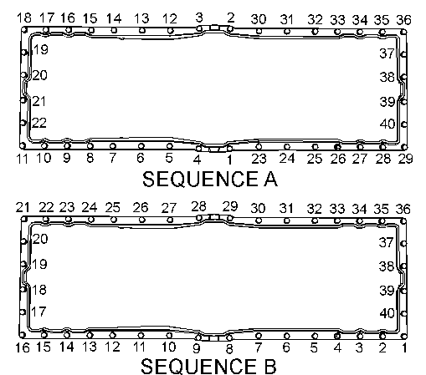
 |  |  | Step 1
 |  |  | Squence A,Actual torque:
 |  |  |  |  |  |  |  |  | 4 ± 0,5 Kgm
 |  |  | Step 2
 |  |  | Sqence B,Actual torque:
 |  |  |  |  |  |  |  |  | 4,7 ± 0,5 Kgm

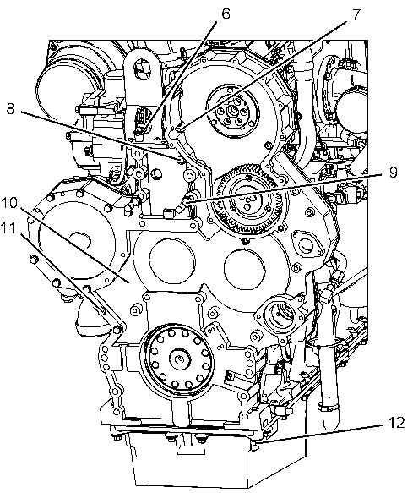
 | FRONT HOUSING ASSY |  | Install new gasket pada plate

 |  |  | Gunakan loctite pada bagian bawah gasket untuk mengisi space pada front housing dan engine oil pan.

 |  |  | Install front housing (10) pada dowel pin pada cylinder block.

 |  |  | Install bolts (12) pada engine oil pan |  |  |  |  |  | 3,8 ± 0,6 Kgm

 |  |  | Install bolts (11).Install nuts (9).Install bolt (8) dan nut (7),Install strap (6).

 |  |  | Install cover (5) dan nuts (4).install bolts (1).Install bracket (3) dan bolts (2)

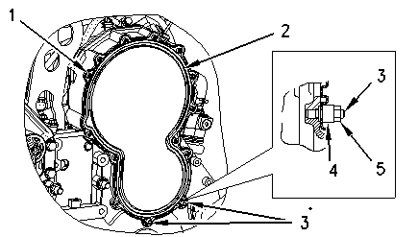
NO | PART TO INSTALL OR FIT |  | CONDITION TOBE ASSAMBLY |  |  |  |  |  | SPECIFICATION | SIGNATURE |  | SKETCH DRAWING OR PHOTHOES
 |  |  |  |  |  |  |  |  |  | MECH | GL/QA
 | FRONT COVER ASSY |  | 1.Posisikan seal dan front cover (2) pada studs (3).

 |  |  | 2.Install button head screws (1). Kencangkan button head screws dan torque.

 |  |  | Actual torque
 |  |  |  |  |  |  |  |  | 2,1 ± 0.3 Kgm

 |  |  | 3.Install spacers (4) dan nuts (5) pada studs (3).

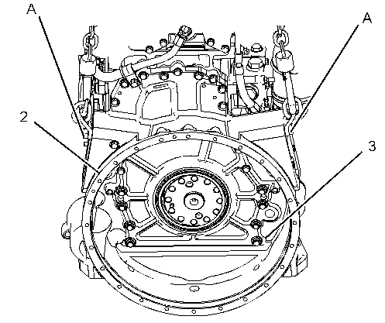
 | FLYWHEEL HOUSING ASSY |  | 1.Install Hanger dan Alat angkat yang sesuai pada flywheel housing (2). Berat flywheel housing (2) kira-kira 35 kg (77 lb).

 |  |  | 2.Install seals dalam flywheel housing (2).

 |  |  | 3.Gunakan loctite pada bagian bawah dari bottom Flywheel housing untuk mengisi ruang di Cylinder Block, Flywheel Housing danEngine Oil Pan.
 |  |  |  |  |  |  |  |  | Loctite 5900
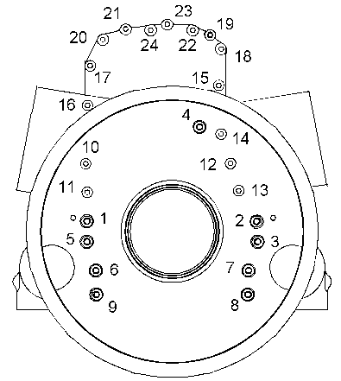

 |  |  | 4.Posisi flywheel housing (2) pada cylinder block. Install bolts (3).

 |  |  | Step 1
 |  |  | Bolt 1 ~ 9 |  |  |  |  |  | 10 ± 2 Kgm

 |  |  | Bolt 10 ~ 24
 |  |  |  |  |  |  |  |  | 4 ± 1 Kgm
 |  |  | Step 2
 |  |  | Bolt 1 ~ 9
 |  |  |  |  |  |  |  |  | 13,5 ± 2 Kgm
 |  |  | Bolt 10 ~ 24
 |  |  |  |  |  |  |  |  | 5,5 ± 1 Kgm

 |  |  | 6.Install bolts (1) dan kencangkan engine oil pan pada flywheel housing (2).

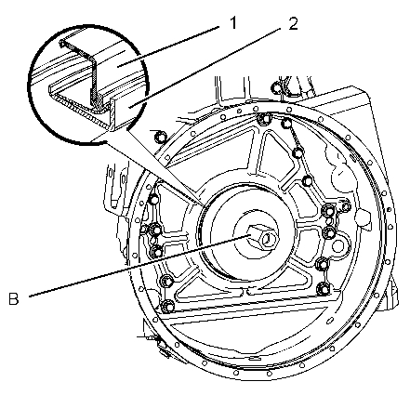
 | REAR SEAL |  | Note: Jangan gunakan pelumas jenis apa pun selama pemasangan seal Crankshaftl dan Wear Sleeve.

 |  |  | 1.Bersihkan outside diameter pada crankshaft.

 |  |  | Install crankshaft rear seal dengan Tanda Panah sesuai arah Putaran Crankshaft rotation dari arah belakang Engine.

i
 |  |  | 2.Gunakan Special tooluntuk install wear sleeve (2) dan crankshaft rear seal (1).

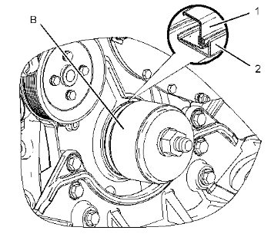
 | FRONT SEAL |  | Gunakan Special tool untuk install crankshaft front seal (1) dan wear sleeve (2).

 |  |  | Install crankshaft front seal sesuai arah panah yg menunjukkan Putaran Engine dari Arah Depan.

i

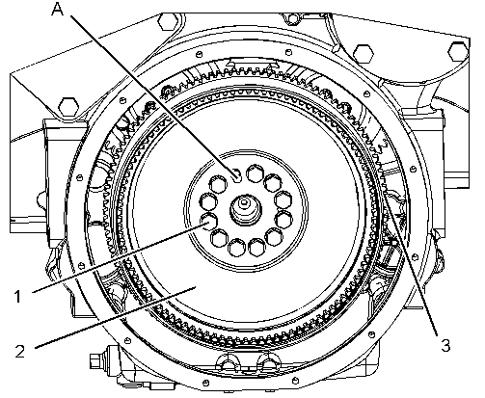
 | FLYWHEEL
 |  |  | 2.Install Stud bolt dalam crankshaft.

 |  |  | 4.Gunakan Engine Oili bersih untuk melumasi threads of bolts |  |  |  |  |  | 15W-40

 |  |  | 6.Kencangkan bolts flywheel
 |  |  | Actual torque
i |  |  |  |  |  |  |  |  | 27 ± 0,4 Kgm

 |  |  | Ukur Radial Play dan Face Run Out Flywheel. Lakukan Pengukuran pada 4 Titik.
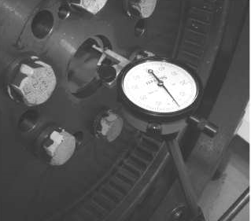
Face run out
 |  |  | Radial play |  |  |  |  |  | Different each point < 0,13 mm
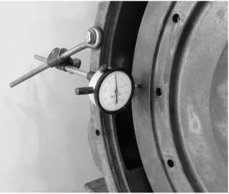

 |  |  | Face run out
 |  |  |  |  |  |  |  |  | Different each point < 0,13 mm
i

Radial play

NO | PART TO INSTALL OR FIT |  | CONDITION TOBE ASSAMBLY |  |  |  |  |  | SPECIFICATION | SIGNATURE |  | SKETCH DRAWING OR PHOTHOES
 |  |  |  |  |  |  |  |  |  | MECH | GL/QA
 | FRONT DAMPER |  | Check vibration damper yang telah diuji atau diperbarui sebelum dipasang. (tidak retak dan tidak rusak)
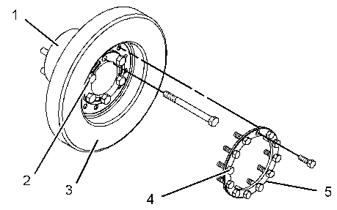

 |  |  | Lapisi thread dan washer bolts dengan anti size compound.

i
 |  |  | Kencangkan bolt pulley to damper.
 |  |  |  |  |  |  |  |  | 13,5 ± 2 Kgm

 |  |  | Kencangkan damper to crankshaft
 |  |  |  |  |  |  |  |  | 21,5 ± 4 Kgm

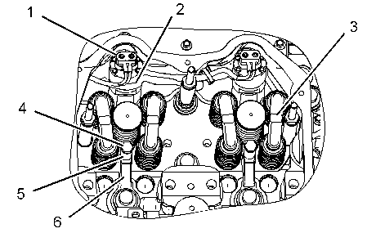
 | INJECTOR |  | Pastikan inside injector sleeve bebas dari kotoran, carbon deposit,oil dan fuel.

 |  |  | Install O-ring seal pada electronic unit injector .Lumasi dua seal O-ring teratas dengan campuran 50/50 oli engine bersih dan pelumas.

 |  |  | Install electronic unit injector (2) sesuai locationnya pada cylinder head.

 |  |  | Install spacer (5), clamp (6), dan bolt (4). Kencangkan bolt sesuai torquenya.
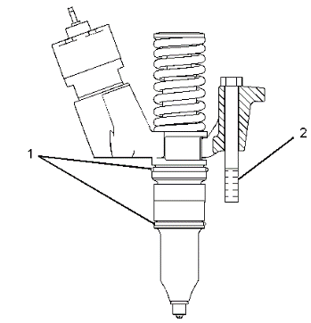
 |  |  | Actual torque |  |  |  |  |  | 5,5 ± 1 Kgm

 |  |  | Install bridge assemblies (3) pada lokasi masing-masing.

 |  |  | Connect harness assembly (1) pada electronic unit injector (2). Kencangkan nuts dan torque.

 |  |  | Actual torque |  |  |  |  |  | 0,25 Kgm


 |  |  | SETTING NO 1 TOP DEAD CENTER
 |  |  | Letakkan Piston No.1 pada posisi top center compression stroke.

 |  |  | Posisikan timing bolt (1) (longer bolt) melalui lubang timing pada Flywheel.

 |  |  | Gunakan drive ratchet wrench dan putar Flywheel sesuai dengan Putaran Normal Engine.

 |  |  | Putar flywheel Sampai Timing Bolt masuk pada Lubang Timing yang ada di Flywheel.

 |  |  | Pengukur tinggi injektor (4) digunakan untuk mendapatkan dimensi 78,0 ± 0,2 mm. Dimensi diukur dari bagian atas unit injektor hingga tepian bodi injektor bahan bakar yang telah dimesin.

 |  |  | 2. Letakkan badan alat pengatur ketinggian injektor di atas badan tappet injektor. Batang alat pengatur ketinggian harus berada pada tepian badan injektor yang telah dikerjakan.


 |  |  | 3. Putar unit injector adjusting screw (2) searah jarum jam hingga diperoleh ketinggian yang benar.

 |  |  | Note: Bagian atas batang alat pengukur ketinggian injektor memiliki dua anak tangga. Bagian tengah anak tangga harus sejajar dengan badan alat pengukur ketinggian injektor.

 |  |  | 4. Tahan adjusting screw dalam posisi dan Kencangkan locknut (3) dan torque

 |  |  | Actual torque
 |  |  |  |  |  |  |  |  | 10 ± 1 Kgm

 |  |  | 5. Untuk menyetel unit injektor pada Cylinder 1, 2, dan 4, lepaskan Timing Bolt . Putar Flywheel 360 derajat searah putaran engine. Arah putaran Engine berlawanan arah jarum jam, Putaran Flywheel dilihat dari Ujung Flywheel . Ini akan menempatkan piston nomor 1 di posisi tengah atas pada langkah buang/Exhaust Stroke.

 |  |  | 6. Ulangi langkah 3 sampai 4.

 |  |  | 7. Lepas timing bolt dari flywheel setelah semua unit injector di adjustment / Setting. Pasang kembaliu valve mechanism cover.

NO | PART TO INSTALL OR FIT |  | CONDITION TOBE ASSAMBLY |  |  |  |  |  | SPECIFICATION | SIGNATURE |  | SKETCH DRAWING OR PHOTHOES
 |  |  |  |  |  |  |  |  |  | MECH | GL/QA
 | ROCKER ARM ASSEMBLY |  | 1. Install O-ring seal (9) dalam button (10).

 |  |  | 2. Gunakan soft hammer untuk dudukan presisi dari button (10) saat adjustment screw (8).


 |  |  | 3. Install adjustment screw (8) dalam valve rocker arms (11). Install jam nut (7) pada adjustment screw.

 |  |  | 4. Install O-ring seal (5) dalam button (6).

 |  |  | 5. Gunakan soft hammer untuk seat button (6) pada unit injector adjustment screw (1).

 |  |  | 6. Install unit injector adjustment screw (1) dalam electronic unit injector rocker arm (3). Install jam nut (2) pada unit injector adjustment screw.

 |  |  | 7. Lumasi rocker shaft assembly (4) dengan engine oil bersih.

 |  |  | 8. Install valve rocker arms (11) dan electronic unit injector rocker arm (3) pada rocker shaft assembly (4).


 | ROCKER ARM & SHAFT ASSEMBLY
 |  |  | 1. Posisi rocker arm shaft assembly (4), valve rocker arms (3), dan electronic unit injector rocker arms (1) satu unit dengan Lifting bracket pada cylinder head.

 |  |  | Gunakan engine oil bersih tpada kepala Bolt sebelum dipasang. |  |  |  |  |  | 15W-40


 |  |  | Install & torque bolt with step.&squence bolt 2 - 3 - 1 - 4
 |  |  | Step 1:
 |  |  | Actual tighten
 |  |  |  |  |  |  |  |  | 5,5 ± 0,5 Kgm
 |  |  | Step 2
 |  |  | Actual tighten
 |  |  |  |  |  |  |  |  | 5,5 ± 0,5 Kgm
 |  |  | Step 3
 |  |  | Turn Bolt 60 ± 5 degree
 |  |  | Actual |  |  |  |  |  | 60 ± 5 degree

 | ADJUST ROCKER ARM LASH
 |  |  | 1.Put the No. 1 piston at the top center position on the compression stroke


 |  |  | Firing oder :1-5-3-6-2-4

 |  |  | Valve clearence
 |  |  |  |  | Intake valve
 |  |  |  |  | Actual |  |  |  | 0,38 ±0,08mm

 |  |  |  |  | Exhaust Valve
 |  |  |  |  | Actual |  |  |  | 0,76 ±0,08mm

 |  |  | Tighten adjusment locknut and torque.
 |  |  | Actual torque
 |  |  |  |  |  |  |  |  | 3 ±0,7 Kgm


 | COVER BASE |  | 1. Install seal pada valve mechanism cover base. Gunakan Tooling (A) pada seal joint.

 |  |  | 2. Posisi valve mechanism cover base (2) pada cylinder head dan install bolts (1). Kencangkan bolts dalam numerical sequence to a torque.

 |  |  | Actual torque |  |  |  |  |  | 2 Kgm


 |  |  | 3. Posisin harness assemblies (3) pada electronic unit injectors. Kencangkan cap nuts kemudian torque .

 |  |  | Actual torque |  |  |  |  |  | 0,25 Kgm

 |  |  | 4. Connect harness assembly (4).


NO | PART TO INSTALL OR FIT |  | CONDITION TOBE ASSAMBLY |  |  |  |  |  | SPECIFICATION | SIGNATURE |  | SKETCH DRAWING OR PHOTHOES
 |  |  |  |  |  |  |  |  |  | MECH | GL/QA
 | VALVE MECHANISM COVER
 |  |  | 1.Posisi valve mechanism cover (3) pada valve mechanism cover base. Install bolts (2). Kencangkan bolts in torque squence.

 |  |  | Actual torque |  |  |  |  |  | 1,8 ±0,3 Kgm

 |  |  | 2.Install breather tube (1) pada valve mechanism cover



 | EXHAUST MANIFOLD |  | Gunakan oli engine bersih pada female ends darif exhaust manifold (8) sebelum assembly. Gunakan Sealer pada male ends dari exhaust manifold (8)sebelum assembly. Lepas excess seale rdari assembled joint.
 |  |  |  |  |  |  |  |  | High temp sealer

 |  |  | Install exhaust manifold gaskets (4) pada taperlock studs.

 |  |  | Install the exhaust manifolds on guide in order to align the exhaust manifolds. Install spacers (1) on the taperlock studs.


 |  |  | Gunakan anti size compound pada threads taperlock studs. Install locknuts (2) Kencangkan menggunakan Tangan.

 |  |  | Kencangkan locknuts dalam numerical sequenceseperti terlihat pada ilustrasi 3. Kencangkan locknuts dan torque.

 |  |  | Actual torque |  |  |  |  |  | 4 ± 0,5 Kgm


 | AIR INLET |  | Install gasket air inlet.

 |  |  | Install Elbow air inlet dan Air pressure Sensor.


 | OIL FILLER |  | Install oring(2) pada oil filler(1)

 |  |  | Mounting oil filler dengan bolt(3)

 |  |  | Actual torque


 | OIL COOLER |  | 1. Install O-ring seals dalam bonnets. Gunakan compound O-ring seals.

 |  |  | Note: Engine oil cooler core dapat dipoasang dari depan atau dari belakang engine.

 |  |  | 2. Install bonnet (1) atau bonnet (4) pada cylinder block.

 |  |  | 3. Install the O-ring seals in cooler inlet elbow (2) and manifold (3). Apply compound to the O-ring seals.

 |  |  | 4. Slide engine oil cooler core (6) dalam bonnet (1) atau bonnet (4). Putar engine oil cooler core pada posisi. Install bolts (5) dan bolts (7).

 |  |  | 5. Install remaining bonnet pada engine oil cooler dan cylinder block.

NEW
REUSE
WATER PUMP
 | WATER PUMP |  | 1.Check condition of water pump.


 |  |  | Install O-ring seals pada pipe (3).
 |  |  | Install pipe dalam water temperature regulator housing.
 |  |  | Posisi water pump cover (4) pada water pump (5) dan install bolts (7).

 |  |  | Posisi water pump cover (4) pada water pump (5) dan install bolts (7).Install oil cooler bonnet pada engine oil cooler

 |  |  | Install integral seal (8) pada oil cooler bonnet (10). Posisi oil cooler bonnet pada water pump dan install bolts (11).

 |  |  | Posisi support (2) dan install bolts (1).
NO | PART TO INSTALL OR FIT |  | CONDITION TOBE ASSAMBLY |  |  |  |  |  | SPECIFICATION | SIGNATURE |  | SKETCH DRAWING OR PHOTHOES
 |  |  |  |  |  |  |  |  |  | MECH | GL/QA

 | REGULATOR HOUSING |  | 1. Gunakan Tooling (A) untuk install lip seal (11) dalam water temperature regulator housing (1).

 |  |  | 2. Install O-ring seals (10) pada pipe (5). Apply Tooling (B) pada O-ring seals. Install pipe dalam water temperature regulator housing.

 |  |  | 3. Install O-ring seal (7) dan O-ring seal (8) pada housing manifold (2).

 |  |  | 4. Install water temperature regulator (9) dalam water temperature regulator housing.

 | TURBOCHARGER |  | 1.Posisi gasket pada exhaust manifold.
NEW
REUSE
TURBO CHARGER


 |  |  | Gunakan Tooling (A) pada threads exhaust manifold studs dan install locknuts (5) finger tight/Kencangkan dengan tangan.

 |  |  | Posisi integral seal pada turbocharger (1)dan connect oil drain tube assembly (6).

 |  |  | Posisi gasket pada turbocharger (1) dan connect oil supply tube assembly (3) ke turbocharger (1).

 |  |  | Posisi gasket pada turbocharger (1) dan connect coolant hose assembly (2).

 |  |  | Posisi gasket pada turbocharger (1)dan connect coolant hose assembly (4).

 |  |  | Tighten locknuts (5) to a torque.
 |  |  | Actual torque |  |  |  |  |  | 5,5 ± 0,5 Kgm

 |  |  | Tighten locknuts of Vband of housing to a torque.
 |  |  | Actual torque |  |  |  |  |  | 1,4 Kgm
 |  |  | TURBOCHARGER ASSY Serial Number:
 |  |  |  |  |  | S/N:

 | STARTING MOTOR |  | Posisi electric starting motor (3) dan gasket (5) pada flywheel housing. Install bolts (4). Lepas alat angkat dari electric starting motor.

NEW
REUSE
STARTING MOTOR

 |  |  | STARTING MOTOR ASSY (code)S/N:
 |  |  | UPPER:


 | ALTERNATOR |  | 1. Install alternator pulley dan nut (5). Kencangkan nut kemudian torque

 |  |  | Actual torque |  |  |  |  |  | 10,5 Kgm

 |  |  | 2. Posision bracket (2) dan posisi pada studs. Gunakan Tooling (A) pada thread studs. Install nuts (1) dan tighten.

 |  |  | Actual torque |  |  |  |  |  | 7 ± 0,5 Kgm

 |  |  | 3. Letakkan alternator (4) pada posisi bracket (2) dan install bolt (3).

 |  |  | 4. Adjustment rod (8) di alternator dan install bolt (6).

 |  |  | 6. Kencangkan nuts (7) dengan torque of 30 ± 15 N·m (22 ± 11 lb ft).

 | ASSEMBLY BY |  |  |  |  |  |  | INSPECTED BY |  |  |  |  |  |  | APPROVED BY

 | MECHANIC |  |  |  |  |  |  | Quallity Assurance(QA) |  |  |  |  |  | GL/SPV PRODUCTION

DISASSEMBLY
DISASSEMBLY CHECK SHEET |  |  |  |  |  |  |  |  |  | JOB NUMBER |  |  |  |  |  | DOCUMENT NO.
 |  |  |  |  |  |  |  |  |  | ENGINE MODEL |  |  |  | C-15 |  | PUBL. DATE
ENGINE CAT C 15 |  |  |  |  |  |  |  |  |  | ENGINE SER. NO |  |  |  | JRE 13861 |  | REVISION NO. |  | 01
 |  |  |  |  |  |  |  |  |  | MACHINE MODEL |  |  |  | MD 6290 |  | PAGE

PROCESS |  |  |  |  | START |  |  |  |  |  |  |  |  | DISASSEMBLY BY
 |  |  |  |  | FINISH


NO | PARTS TO REMOVE OR INSPECT | CONDITIONS TO BE INSPECTED |  |  |  |  |  |  |  |  |  | REUSE | SALVAGE | REPLACE | SKETCH DRAWING OR PHOTOES |  |  | REMARKS
1 | Engine ass'y | • | Setting engine pada engine stand
 |  | • | Siapkan dudukan mesin yang stabil untuk mencegah mesin terjatuh, lalu atur Engine Assy pada dudukan dan amankan pada posisinya.

 |  | • | Drain oli mesin dari Oil Pan ( Jumlah oli berbeda-beda tergantung model mesin)

 |  | • | Rotate the crankshaft engine 720° for check engine
 |  |  | condition (jamed or not) |  |  |  |  |  | CHECK | YES
 |  |  |  |  |  |  |  |  |  | NO



2 | Starting Motor | • | Harap diperhatikan jika tidak dipasang pada engine.
 |  | • | Harap diperhatikan jika dipasang pada engine.
 |  |  | Starting Motor AssyS/N, :
 | Alternator

 |  |  | ALTERNATOR ASSY S/N:


3 | Turbocharger | • | Lepas Turbocharger, mounting bolts dan
 |  |  | adapters.
 |  | • | Lepas Turbocharger, mounting bolts dan
 |  |  | connections.

 |  |  | TURBOCHARGER ASSY S/N:
4 | Exhaust Manifold | • | Lepas dan inspect untuk cracks, |  |  |  |  |  |  |  | FRONT
 |  |  | pulled threads, snapped studs dan |  |  |  |  |  |  |  | CENTRE
 |  |  | missing bolts. |  |  |  |  |  |  |  | REAR


5 | Air Inlet Conector | • | Lepas air intake conector assembly dan check
 |  |  | kondisi untuk cracked dan kerusakkan.


6 | Water Pump | • | Lepas tube dan water pump assembly
 |  | • | Check semua kebocoran
 |  | • | Check keausan dan kerusakkan
 |  | • | Lepas Thermostat Assembly


7 | Oil Cooler | • | Check oil cooler housing dari cracks dan tekanan
 |  |  | threads.
 |  | • | Check oil cooler for penyok dan kebocoran.


8 | Fuel Filter Ass'y | • | Remove tube and fuel filter assembly and
 |  |  | check pulled threads, cracks and damage


10 | Fuel Transfer Pump | • | Lepas pump dan mounting, dan check untuk
 |  |  | Kerusakkan, kehilangan parts dan keausan.
 |  | • | Lepas Fuel Piping
 |  |  | Fuel Pump S/N:


NO | PARTS TO REMOVE OR INSPECT | CONDITIONS TO BE INSPECTED |  |  |  |  |  |  |  |  |  | REUSE | SALVAGE | REPLACE | SKETCH DRAWING OR PHOTOES |  |  | REMARKS
11 | Electronic Controler
 |  | • | Lepas Electronic Controler
 |  |  | P/N ASSY :
 |  |  | S/N :
 |  |  | ESN :



12 | Oil Pan | • | Remove oil Filler tube and check for cracked
 |  |  | and damage
 |  | • | Remove and check oil pressure sensor
 |  | • | Remove pan and check for dents and cracks.
 |  | • | Remove and check drain plug for pulled threads
 |  | • | Remove brackets and then remove suction pipe
 |  | • | Check oil pick up pipe for cracks in the welds
 |  |  | and check screen for damage


13 | Under plate | • | Remove underplate and check dents or damage

14 | Valve mech Cover | • | Check for cracks and damage to seal face.


15 | Rocker Arm cover base | • | Remove rocker arm housing and check
 |  |  | condition for cracked, pulled threads wear
 |  |  | and damage.
 |  |  |  | Fit tags and keep in sets for each cylinder no.


16 | Rocker arm & Shaft | • | Remove rocker arms and shafts and check
 |  |  | for wear and other damage.
 |  | • | Check the contact area on the crossheads are
 |  |  | from scuffing and wear.
 |  | • | Pull out the pushrods and check the pushrods
 |  |  | for bends and otherdamage.
 |  | • | Check adjusting screw for cracks, damage
 |  |  | and wear.

17 | Injector Ass'y | • | Disconnect harness assembly (1)
 |  | • | Remove bridge assemblies (3)
 |  | • | Remove bolt (4) , spacer (5) , and clamp (6)
 |  | • | Remove injector Using pry bar(A).

 |  | • | Check O-Ring contact area, Filter clogs and
 |  |  | damage

18 | Cylinder Head | • | Remove Cylinder head assembly and check
 |  |  | cylinder head bolts for pin punch marks. If there
 |  |  | are five marks, renew bolts.
 |  | • | Check the exhaust face condition and bolt
 |  |  | holes for pulled threads.
 |  | • | Check the head surface for water marks or
 |  |  | damage.
 |  | • | Doing Colour Check inspection joint with
 |  |  | QA Officer


NO | PARTS TO REMOVE OR INSPECT | CONDITIONS TO BE INSPECTED |  |  |  |  |  |  |  |  |  | REUSE | SALVAGE | REPLACE | SKETCH DRAWING OR PHOTOES |  |  | REMARKS
19 | Plate | • | Remove cylinder head gasket (17).

 |  | • | Remove spacer plate (18).

 |  | • | Remove seals (22) and seal (20).

 |  | • | Remove spacer plate gasket (21).

 |  | • | Remove O-ring seal (19) from the dowel in the cylinder block.


20 | Vibration Damper | • | Remove and check vibration damper for damage.
 |  | • | Check pulleys for damage and wear.
 |  | • | Check belt tensioner for wear.
 |  | • | Check front trunnion mount.

21 | Flywheel | • | Remove Flywheel and check bolts and bolt holes.
 |  | • | Check pilot bearing hole.
 |  | • | Inspect ring gear for chipped and worn teeth.


22 | Flywheel Housing | • | Remove Flywheel housing and check Flywheel
 |  |  | housing for cracks, check bolt holes.


23 | Front Housing &Plate | • | Remove and inspect front support for damage

 |  | • | Check surface condition of seal running area
 |  |  | on front shaft.


24 | Gear Ass'y | • | Inspect and record condition of individual
 |  |  | gears. Check for chipped teeth, cracks,
 |  |  | excessive backlash
 |  | • | Measure backlash cam gear.(Std:0,356 ± 0,254 mm)

 |  | • | Remove Gears

 |  | • | Check shafts and bearings for wear.

 |  | • | Measure thickness of thrust plates for wear.



25 | Oil Pump assembly | • | Remove Oil Pump Ass'y and check pump
 |  | • | O-rings at inlet and outlet ports and check pump
 |  |  | for wear and damage.


NO | PARTS TO REMOVE OR INSPECT | CONDITIONS TO BE INSPECTED |  |  |  |  |  |  |  |  |  | REUSE | SALVAGE | REPLACE | SKETCH DRAWING OR PHOTOES |  |  | REMARKS
26 | Camshaft | • | Check end float of camshaft.
 |  | • | Pull out Camshaft and check camshaft journals
 |  |  | for wear.
 |  | • | Check cam surfaces for wear and other damage
 |  | • | Check camshaft for bends.

CHECK BY SUB ASSY 2
CHECK BY SUB ASSY 3
27 | Piston Cooling | • | Check for bends, cracks and blockages.
 | Nozzles |  | grooves and skirts
 |  | Cyl. |  | 1 |  | 2 |  | 3 | 4 | 5 | 6
 |  | No.


 |  |  | Notes : |  |  | √ | Good
 |  |  |  |  |  | X | No Good
28 | Connecting Rods | • | Check con rod for cracks and damage.
 |  | • | Check big end bore for scratches or distortion.
 |  | • | Check for damage on mating face of cap.
 |  | • | Measured end play to connecting rod
 |  | Cyl. |  | 1 |  | 2 |  | 3 | 4 | 5 | 6 |  |  |  |  |  |  |  | Cyl. | 1 | 2 | 3 | 4 | 5 | 6
 |  | No. |  |  |  |  |  |  |  |  |  |  |  |  |  |  |  |  | No.


29 | Pistons | • | Measure wear on piston skirt, ring grooves and
 |  |  | pin bore
 |  | Cyl. |  | 1 |  | 2 |  | 3 | 4 | 5 | 6
 |  | No.


 |  |  | Notes : |  |  | √ | Good
 |  |  |  |  |  | X | No Good
30 | Main cap | • | Check cap bolts for number of punch marks.
 |  | • | Check cap fit to block.
 |  | • | Punch S/N engine at the front face of all main
 |  |  | bering cap match with S/N engine block

 |  | • | Doing Colour Check inspection joint with
 |  |  | QA Officer
 |  | • | Check trust metal condition,cup and block must
 |  |  | Flat. For detail see picture beside


31 | Crankshaft | • | Inspect main and pin journals for scratches,
 |  |  | wear, cracks and discoloration.
 |  | • | Check endplay crankshaft:
 |  |  | Std:0,11-0,57 mm
 |  |  |  |  |  |  | endplay:
 |  | • | Check that oil holes are not blocked.
 |  | • | Check fillet area for scratches.
 |  | • | Determine wear by measuring Æ of journals.
 |  | • | Check seal surface condition.
 |  | • | Punch Mark engine S/N rear surface of crankshaft
 |  |  | (Marking on free area contact with flywheel)
 |  |  | CRANKSHAFT S/N:
 |  | • | Remove the thrust plates from each side of the No. 4 main bearing.


32 | Gear Crankshaft | • | Use Tooling (B) to remove crankshaft gear (6) from crankshaft (5).


NO | PARTS TO REMOVE OR INSPECT | CONDITIONS TO BE INSPECTED |  |  |  |  |  |  |  |  |  | REUSE | SALVAGE | REPLACE | SKETCH DRAWING OR PHOTOES |  |  | REMARKS
33 | Cylinder Liners | • | Check for pitting and cracks on the outer
 |  |  | circumference of the Cylinder liner
 |  | • | Inspect the inner surface for scoring and corrosion.
 |  | • | Check for pitting damage on seal grooves.
 |  | • | Measure thicknesh of flange cyl liner(b).
 |  |  | standart = 8890 ± 0,020 mm

 |  | Cyl. |  | 1 |  | 2 |  | 3 | 4 | 5 | 6
 |  | No.


 |  |  | Notes : |  |  | √ | Good
 |  |  |  |  |  | X | No Good
34 | Cylinder Block | • | Check for cracks in the block, especially in the
 |  |  | bolt hole part of the cylinder head.
 |  | • | Inspect the lower liner seal area.
 |  | • | Check the blind plug surface for corrosion.

 |  | • | Check all threads.
 |  | • | Check mounting surface of cylinder head for
 |  |  | distortion and corrosion.
 |  | • | Check for clogging of oil and water holes.
 |  | • | Doing Colour Check inspection joint with
 |  |  | QA Officer



REMARKS :

 | INSPECTION BY |  |  |  |  |  |  |  |  |  |  |  |  |  |  |  | APPROVAL BY

 | ( MECHANIC ) |  |  |  |  |  |  |  |  |  |  |  |  |  |  |  | GL/SPV PRODUCTION

DISASSY CYL HEAD
CHECK SHEET |  |  |  |  | WO NUMBER |  |  |  |  | DOCUMENT NO
DISSASSY CYLINDER HEAD |  |  |  |  | COMP.MODEL |  |  |  |  | PUBLIC DATE
 |  |  |  |  | COMP.S/N |  |  |  |  | REVISION NO
 |  |  |  |  | UNIT MODEL |  |  |  |  | PAGE

PROCESS |  | START |  |  |  |  | ASSEMBLY BY
 |  | FINISH

NO | PART TO INSTALL OR FIT |  | CONDITION TOBE ASSAMBLY |  |  | SPECIFICATION | SIGNATURE |  | SKETCH DRAWING OR PHOTHOES
 |  |  |  |  |  |  | MECH | GL/QA


 |  |  | 1. | Lepas semua valve spring yang ada di cylinder head menggunakan Tool A dan Press mengunakan Hydraulic Jack.
 | REMOVE VALVE SPRING

 |  |  | 2. | Lepas Valve Inlet dan Exhaust dari Guide nya kumpulkan di keranjang beserta spring dan komponen lainnya.



 | REMOVE VALVE GUIDE |  | 1. | Lepas seal Valve Steam dan Lepas Valve Guide menggunakan Tool A dan gunakan Hydraulic jack untuk menekan Tool A. Tool A jangan dipukul menggunakan Palu / Hammer.



 |  |  | 1. | Lepas Valve Seat Insert Inlet dan Exhaust menggunakan Tool A atau bisa juga dengan melakukan Pengelasan untuk membukanya

 | REMOVE VALVE SEAT INSERT



 |  |  | 1. | Gunakan Tool Group 9U-6891 untuk melepas Injector Sleeve

 | REMOVE SLEEVE INJECTOR |  | 2. | Lepas O-Ring Seal No.2 dan No.3

 |  |  | 3. | Rendam Cylinder Head menggunakan EON Carbon.

REMARKS :

 | INSPECTION BY |  |  |  |  |  |  |  |  |  | APPROVAL BY

 | ( MECHANIC ) |  |  |  |  |  |  |  |  |  | GL/SPV PRODUCTION

ASSEMBLY CYL HEAD
ASSEMBLY CHECK SHEET |  |  |  |  |  | WO NUMBER |  |  |  |  | DOCUMENT NO
CYLINDER HEAD |  |  |  |  |  | COMP.MODEL |  |  |  |  | PUBLIC DATE
 |  |  |  |  |  | COMP.S/N |  |  |  |  | REVISION NO
 |  |  |  |  |  | UNIT MODEL |  |  |  |  | PAGE

PROCESS |  | START |  |  |  |  |  | ASSEMBLY BY
 |  | FINISH

NO | PART TO INSTALL OR FIT |  | CONDITION TOBE ASSAMBLY |  |  |  | SPECIFICATION | SIGNATURE |  | SKETCH DRAWING OR PHOTHOES
 |  |  |  |  |  |  |  | MECH | GL/QA



 |  |  | 1. | Gunakan Tooling (B) untuk memasang Valve Seat Insert Inlet dan Exhaust.
 | INSTALL VALVE SEAT INSERT INLET DAN EXHAUST
1
 |  |  | 2. | Gunakan Hammer untuk memukul Tool B saat memasang Insert


 |  |  | 1. | Gunakan Tool A dan Tool B untuk memasang Valve Guide.
 | INSTALL VALVE VALVE GUIDE INLET DAN EXHAUST
2
 |  |  | 2. | Gunakan Hydraulic jack untuk menekan Tool A dan Tool B saat melakukan Pemasangan Valve guide.


 |  |  | Pasang Sleeve Injector

 |  |  | Dimulai dari Pemasangan O- ring

 |  |  | Pasang O-Ring pada Sleeve Injector

 |  |  | Keterangan :

3 |  |  |  | 3. | Sleeve Injector PN: 263-4920

 |  |  |  | 5. | Seal O-Ring PN: 166-2904

 |  |  |  | 9. | Seal O-Ring PN: 9X-7430

 |  |  |  | 6. | Insert Valve Seat (EXHAUST)

 |  |  |  | 4. | Insert Valve Seat (INLET)





4


 |  |  | 1. | Pasang O-Ring Seal Baru (2) dan O-Ring Seal (3) pada Electronic Init Injector Sleeve (1)

 |  |  | 2. | Gunakan Tool (E) pada contac surface electronic Unit Injector Sleeve (1) pada permukaan yg bertanda "X"

 |  |  | 3. | Lumasi O-Ring Seal (2) dengan Engine Oli yang Bersih.

 |  |  | 4. | Pasang Tool (c) kedalam Thread dari Electronic Unit Injector Sleeve (1).

 |  |  | 5. | Posisikan Tooling C dan Electronic Unit Injector Sleeve kedalam Cylinder Head. Berhati-hati jangan sampai O-Ring Seal di Sleeve Injector rusak.

 |  |  | 6. | Gunakan Tool (D) dan Hammer / Palu untuk Pasang Sleeve Injector (1) kedalam Cylinder Head.

 |  |  | NOTE : Pastikan Sleeve Unit Injector benar - benar duduk dalam Lubang Cylinder Head nya. Tool akan Berbunyi ketika Sleeve Unit Injectorbenar - benar duduk dalam Lubang Cylinder Head.

 |  |  | 7. | Lepas Tooling (D) dan Tooling ( C ). Gunakan Kain Bersih untuk melepas Tooling E.


 |  |  | Pasang Valve Spring pada Cylinder Head.

 |  |  | 1. | Susun Spring sesuai Gambar Ilustrasi nya dimulai dari Bawah, Washer, Spring Inner dan Outer, Rotator dan Lock/Keeper.

5
 |  |  | 2. | Gunakan Tool (A) untuk memasang 4 Valve Spring sekaligus, Gunkan Hydraulic Jack untuk menekan Tool (A), Setelah Spring tertekan pasang Lock / Keeper Rotatornya (3).

 |  |  | 3. | Setiap Valve yang terpasang kasih Tanda Garis, Gunakan Marker Putih dan Lakukan Pemukulan berulang pada Valve Steam, Pastikan Valve bisa berputar.

 |  |  | Lakukan Leaking Test setelah semua part terpasang pada Cylinder Head

 |  |  | 1. | Pasang alat untuk Leaking Test pada Cylinder Head.

 |  |  | 2. | Masukkan Cylinder Head yg sudah terpasang Tool Leaking Test kedalam Air Panas sesuai temperatur Operasi.
6

 |  |  | 3. | Beri Angin bertekanan sesuai pressure pada Cylinder Head yang sudah terendam pada air panas.

 |  |  | 4. | Perhatikan kondisi air, jika ada Gelembung Udara pasti ada kebocoran pada Cylinder Head. Dan Check Kondisi Cylinder Head.

 |  |  | 5. | Jika tidak ada Kebocoran pada Cylinder Head. Cylinder Head RFU dan siap dipasang pada Cvylinder Block.

REMARKS :

 | INSPECTION BY |  |  |  |  |  |  |  |  |  |  | APPROVAL BY

 | ( MECHANIC ) |  |  |  |  |  |  |  |  |  |  | GL/SPV PRODUCTION

MEASURING CYL BLOCK
CYLINDER BLOCK MEASURING
INSPECTION CHECKSHEET


 | JOB NUMBER |  |  |  |  |  |  |  |  | PART NAME |  |  |  |  | CYLINDER BLOCK |  | DOCUMENT NO. |  |  |  |  | RC/QR03/EG/01/03
 | ENGINE MODEL |  |  |  | C 15 |  |  |  |  | PART NUMBER |  |  |  |  |  |  | PUBL. DATE
 | ENGINE SER.NO. |  |  |  |  |  |  |  |  | START.DATE / TIME |  |  |  |  |  |  | REVISION NO. |  |  |  |  | 05
 | MACHINE MODEL |  |  |  |  |  |  |  |  | FINISH DATE / TIME |  |  |  |  |  |  | PAGE


 | SKETCH DRAWING |  |  |  |  |  |  |  |  |  |  |  | MACHINIST NAME |  |  | Cyl. Block Inspection
 |  |  |  |  |  |  |  |  |  |  |  |  |  |  |  | Machining Process

 |  |  |  |  |  |  |  |  |  |  |  |  | Standard Size |  |  |  |  |  |  |  |  |  | Unit : mm
 |  |  |  |  |  |  |  |  |  |  |  |  | DESCRIPTION |  |  |  |  | STANDARD SIZE
 |  |  |  |  |  |  |  |  |  |  |  |  | 1 | THICKNESS OF GASKET |  |  |  | 0,20 ± 0,02
 |  |  |  |  |  |  |  |  |  |  |  |  | 2 | THICKNESS OF SPACER PLATE |  |  |  | 8,585 ± 0,025

 |  |  |  |  |  |  |  |  |  |  |  |  | A | PROTUTION OF DOWEL |  |  |  | 18,5 ± 0,5
 |  |  |  |  |  |  |  |  |  |  |  |  | B | PROTUTION OF DOWEL |  |  |  | 16 ± 0,5
 |  |  |  |  |  |  |  |  |  |  |  |  | C | PROTUTION OF DOWEL |  |  |  | 20 ± 0,5
 |  |  |  |  |  |  |  |  |  |  |  |  | E | PROTUTION OF DOWEL |  |  |  | 19,1 ± 0,5
 |  |  |  |  |  |  |  |  |  |  |  |  | F | PROTUTION OF DOWEL |  |  |  | 34,8 ± 3
 |  |  |  |  |  |  |  |  |  |  |  |  | H | DEPTH OF THE PLUG |  |  |  | 2 ± 2
 |  |  |  |  |  |  |  |  |  |  |  |  | J | BLOCK HEIGHT |  |  |  | 425.45

 |  |  |  |  |  |  |  |  |  |  |  |  | K | MAIN BEARING BORE |  |  |  | 129,891 ± 0,013
 |  |  |  |  |  |  |  |  |  |  |  |  | L | WIDTH MAIN BEARING CAP |  |  |  | 215.9
 |  |  |  |  |  |  |  |  |  |  |  |  |  | WIDTH CYL BLOCK FOR CAP |  |  |  | 215,9 ± 0,020


 |  |  |  |  |  |  |  |  |  |  |  |  | TIGHTENING TORQUE OF MAIN BEARING CAP |  |  |  |  |  | 1st step = |  |  |  | 25,8 ± 1,4 Kgm
 |  |  |  |  |  |  |  |  |  |  |  |  |  |  |  |  |  |  | 2ND step = |  |  |  | 25,8 ± 1,4 Kgm
 |  |  |  |  |  |  |  |  |  |  |  |  |  |  |  |  |  |  | 3RD step = |  |  |  | 120° ± 5°

 |  |  |  |  |  |  |  |  |  |  |  |  | VISUAL CHECK |  |  |  |  | OK |  |  |  |  | Not OK
 |  |  |  |  |  |  |  |  |  |  |  |  | CRACK HAS BEEN CHECKED

 |  |  |  |  |  |  |  |  |  |  |  |  | MANHOURS UTILIZATION
 |  |  |  |  |  |  |  |  |  |  |  |  |  |  |  | START |  | FINISH |  |  |  |  | MAN HOURS
 |  |  |  |  |  |  |  |  |  |  |  |  | Measuring Process
 |  |  |  |  |  |  |  |  |  |  |  |  | TOTAL

: GOOD CONDITION
X : BAD CONDITION
 | INSPECTION SALVAGE PROCESS BY MACHINIST |  |  |  |  |  |  |  |  |  |  |  |  |  | RESULT :
 | THICKNESS OF GASKET
A1
B1
B2
A2
A3
B3
 | 1 |  | NO | 1 |  |  |  | 2 |  |  |  |  |  | 3 |  |  |  |  |  |  | REMARK
 |  |  | A
 |  |  | B
 | THICKNESS OF PLATE
A1
B1
B2
A2
A3
B3
 | 2 |  | NO | 1 |  |  |  | 2 |  |  |  |  |  | 3 |  |  |  |  |  |  | REMARK
 |  |  | A
 |  |  | B
 | PROTUTION OF DOWEL |  |  |  |  |  |  |  |  |  |  |  |  | mm
 | A | PROTUTION OF DOWEL |  |  |  |  | 18,5 ± 0,5
 | B | PROTUTION OF DOWEL |  |  |  |  | 16 ± 0,5
 | C | PROTUTION OF DOWEL |  |  |  |  | 20 ± 0,5
 | E | PROTUTION OF DOWEL |  |  |  |  | 19,1 ± 0,5
 | F | PROTUTION OF DOWEL |  |  |  |  | 34,8 ± 3
 | H | DEPTH OF THE PLUG |  |  |  |  | 2 ± 2
 |  |  |  | ACTUAL |  |  |  |  |  |  |  |  | REMARK
 | A
 | B
 | C
 | E
 | F

 |  |  |  | ACTUAL |  |  |  |  |  |  |  |  | REMARK
 | H

 | MAIN BEARING BORE
 | K | MAIN BEARING BORE |  |  |  |  | 129.891
 | K |  | Main Bore No. |  | X - X' |  |  |  |  |  |  |  | Y - Y' |  |  |  |  | Z - Z'
 |  |  | 1 | A
 |  |  |  | B
 |  |  | 2 | A
 |  |  |  | B
 |  |  | 3 | A
 |  |  |  | B
 |  |  | 4 | A
 |  |  |  | B
 |  |  | 5 | A
 |  |  |  | B
 |  |  | 6 | A
 |  |  |  | B
 |  |  | 7 | A
 |  |  |  | B

 | WIDTH MAIN BEARING CAP
 | L | WIDTH MAIN BEARING CAP |  |  |  |  | 215.9
 |  | WIDTH CYL BLOCK FOR CAP |  |  |  |  | 215,9 ± 0,020
 | L |  | WIDTH OF CAP/CYL BLOCK FOR CAP |  |  |  | ACTUAL |  |  |  |  |  |  |  |  | REMARK
 |  |  | 1 | CAP
 |  |  |  | CYL BLOCK
 |  |  | 2 | CAP
 |  |  |  | CYL BLOCK
 |  |  | 3 | CAP
 |  |  |  | CYL BLOCK
 |  |  | 4 | CAP
 |  |  |  | CYL BLOCK
 |  |  | 5 | CAP
 |  |  |  | CYL BLOCK
 |  |  | 6 | CAP
 |  |  |  | CYL BLOCK
 |  |  | 7 | CAP
 |  |  |  | CYL BLOCK
 | The total flatness of the top contact surface of the cylinder block must be within 0.10 mm
 | THICKNESS BETWEEN BLOCK AND STRAIGHT EDGE
 | CYLINDER |  |  | A - A' |  | B - B' |  |  | C - C' |  | D - D' |  |  |  | E - E' | F - F'
 | 1
 | 2
 | 3
 | 4
 | 5
 | 6

 | INSPECTION RESULT :

 |  |  | INSPECTION BY : |  |  |  |  |  |  |  |  |  |  |  |  | INSPECTION & APPROVAL BY

 |  | MECHANIC(MEC) |  |  |  |  |  |  |  |  |  | QUALITY ASSURANCE (QA) |  |  |  |  |  |  |  | GL/SPV PRODUCTION

MEASURING CYL HEAD
CYLINDER HEAD AFTER MACHINING AND
MEASUREMENT CHECK SHEET
JOB NUMBER |  |  |  |  |  |  |  |  | PART NAME |  |  |  |  |  |  |  |  |  |  | DOCUMENT NO.
ENGINE MODEL |  |  |  | C15 |  |  |  |  | PART NUMBER |  |  |  |  |  |  |  |  |  |  | PUBL. DATE
ENGINE S/N |  |  |  |  |  |  |  |  | START DATE / TIME |  |  |  |  |  |  |  |  |  |  | REVISION NO. |  |  |  |  | 4
MACHINE MODEL |  |  |  |  |  |  |  |  | FINISH DATE / TIME |  |  |  |  |  |  |  |  |  |  | PAGE

MEASURED BY |  |  |  |  |  |  |  |  |  |  |  |  |  |  |  |  |  |  | QUANTITY


STANDARD FIGURES
 |  |  |  |  |  |  |  |  |  | No | Valve Spring |  |  |  | standart Size |  |  |  |  |  |  | Test Force(N)
 |  |  |  |  |  |  |  |  |  |  |  |  |  |  | Free lenght |  |  | Install lenght
 |  |  |  |  |  |  |  |  |  | 1 | outer |  |  |  | 76.7 |  |  | 67.12 |  |  |  | 320 ± 25
 |  |  |  |  |  |  |  |  |  | 2 | inner |  |  |  | 71.7 |  |  | 60.14 |  |  |  | 150 ± 12

 |  |  |  |  |  |  |  |  |  | No | Measuring items |  |  |  |  |  |  |  | Std Tolerance (mm)
 |  |  |  |  |  |  |  |  |  | 3 | Diameter bore of Valve Stem (Exhaust) |  |  |  |  |  |  |  | 9,502 ± 0,013
 |  |  |  |  |  |  |  |  |  |  | Diameter bore Valve Stem (Intake)
 |  |  |  |  |  |  |  |  |  | 6 | outside diameter insert (exh) |  |  |  |  |  |  |  | 42.84
 |  |  |  |  |  |  |  |  |  |  | bore of cyl head(exh) |  |  |  |  |  |  |  | 42.774
 |  |  |  |  |  |  |  |  |  |  | Depth of bore of cyl head |  |  |  |  |  |  |  | 13.90

 |  |  |  |  |  |  |  |  |  | 7 | outside diameter insert (in) |  |  |  |  |  |  |  | 48.03
 |  |  |  |  |  |  |  |  |  |  | bore of cyl head(in) |  |  |  |  |  |  |  | 47.95
 |  |  |  |  |  |  |  |  |  |  | Depth of bore of cyl head(in) |  |  |  |  |  |  |  | 14.00
 |  |  |  |  |  |  |  |  |  | R | Bore of camshaft bushing |  |  |  |  |  |  |  | 90,985 ± 0,020

A.Result of Measurement
VALVE SPRING
VALVE SPRING |  |  | NUMBER OF CYL HEAD
 |  |  | 1 |  |  | 2 |  |  |  | 3 |  |  |  | 4 |  |  |  |  | 5 |  |  |  |  | 6
 |  |  | FREE LENGTH | LOAD |  | FREE LENGTH |  | LOAD |  | FREE LENGTH |  | LOAD |  | FREE LENGTH |  | LOAD |  |  | FREE LENGTH |  | LOAD |  |  | FREE LENGTH |  | LOAD
IN | 1 | INNER
 |  | OUTER
 | 2 | INNER
 |  | OUTER
EX | 1 | INNER
 |  | OUTER
 | 2 | INNER
 |  | OUTER

No. | Measuring Item |  |  |  | 1 |  |  |  | 2 |  |  | 3 |  |  | 4 |  |  |  | 5 |  |  |  | 6

 |  |  |  |  | MEC |  | QA |  | MEC | QA |  | MEC | QA |  | MEC |  | QA |  | MEC |  | QA |  | MEC |  | QA
3 | DIAMETER BORE OF VALVE STEM |  |  | EXH
 |  |  |  | IN
6 | Out ᴓ Insert |  |  | EXH
 | Bore of Cyl head
 | Depth of bore
7 | Out ᴓ Insert |  |  | IN
 | Bore of Cyl head
 | Depth of bore
R | Bore of camshaft bushing |  |  | 1 |  |  | 2 |  |  | 3 |  |  | 4 |  |  |  | 5 |  |  |  | 6 |  |  |  | 7

INSPECTION RESULT :

 |  | INSPECTION BY : |  |  |  |  |  |  |  |  |  |  | INSPECTION & APPROVAL BY :

 | MECHANIC (MEC) |  |  |  |  |  |  |  |  | QUALITY ASSURANCE (QA) |  |  |  |  |  |  |  |  |  |  | GL/SPV PRODUCTION

MEASURING CRANKSHAFT
CYLINDER HEAD AFTER MACHINING AND
MEASUREMENT CHECK SHEET
JOB NUMBER |  |  |  |  |  | PART NAME |  |  |  |  |  |  |  | DOCUMENT NO.
ENGINE MODEL |  | C 15 |  |  |  | PART NUMBER |  |  |  |  |  |  |  | PUBL. DATE
ENGINE S/N |  |  |  |  |  | START DATE / TIME |  |  |  |  |  |  |  | REVISION NO.
MACHINE MODEL |  |  |  |  |  | FINISH DATE / TIME |  |  |  |  |  |  |  | PAGE

MEASURED BY |  |  |  |  |  |  |  |  |  |  |  |  | QUANTITY

SKETCH DRAWING |  |  |  |  |  |  |  | MACHINIST NAME


 |  |  |  |  |  |  |  | No | Measuring items |  |  |  |  |  |  | Std Tolerance (mm) |  |  |  | Repair limit
 |  |  |  |  |  |  |  | 2 | ConRod bearing journal |  |  |  |  |  |  | 97 ± 0,020
 |  |  |  |  |  |  |  |  | ConRod bearing journal (US 0,025 inch) |  |  |  |  |  |  | 96.37
 |  |  |  |  |  |  |  |  | ConRod bearing journal (US 0,050 inch) |  |  |  |  |  |  | 95.73
 |  |  |  |  |  |  |  |  | Clearence betwen bearing and journal |  |  |  |  |  |  | 0,062 ~ 0,160 |  |  |  | 0.20
 |  |  |  |  |  |  |  | 3 | Main bearing journal |  |  |  |  |  |  | 120,650 ± 0,020
 |  |  |  |  |  |  |  |  | Main bearing journal (US 0,025 inch) |  |  |  |  |  |  | 120,015 ± 0,020

 |  |  |  |  |  |  |  |  | Main bearing journal (US 0,050 inch) |  |  |  |  |  |  | 119,380 ± 0,020
 |  |  |  |  |  |  |  |  | Clearence betwen bearing and journal |  |  |  |  |  |  | 0,076 ~ 0,186
 |  |  |  |  |  |  |  | A | Gap betwen gear and crankshaft |  |  |  |  |  |  | 0,10 mm
 |  |  |  |  |  |  |  | D | Protution dowel |  |  |  |  |  |  | 6.4
 |  |  |  |  |  |  |  | E | Protution dowel gear crankshaft |  |  |  |  |  |  | 4,1 ± 0,5
 |  |  |  |  |  |  |  | FILLET RADIUS CHECK |  |  |  |  |  |  |  |  | OK |  |  | NOT
 |  |  |  |  |  |  |  | Main Journal |  |  |  | = mm
 |  |  |  |  |  |  |  | Pin Journal |  |  |  | = mm
Physical Data |  |  |  |  |  |  |  | VISUAL CHECK |  |  |  |  |  |  |  |  | OK |  |  | NOT
No. | Part Number | Part Name |  |  | Qty | New | Reuse | CRACK HAS BEEN CHECKED
1 |  | Crankshaft |  |  | 1
2 |  | Gear |  |  | 1 |  |  | MANHOURS UTILIZATION
3 |  |  |  |  | 1 |  |  |  |  |  |  | START |  |  |  |  | FINISH |  |  | MAN HOURS
4 |  | Dowel Pin |  |  | 1 |  |  | Machining Process
5 |  | Key |  |  | 1 |  |  | Measuring Process
6 |  | Spacer |  |  | 1 |  |  | TOTAL

INSPECTION SALVAGE PROCESS
CRITICAL INSPECTION |  |  |  | CHECK POINT (DIMENSION) |  |  |  |  |  |  |  |  |  |  |  |  |  |  |  | ROUNDNESS MAX.
 |  |  |  | 1 |  |  |  |  | 2 |  |  |  |  |  | 3
 |  |  |  | X - X |  |  | Y - Y |  | X - X |  | Y - Y |  |  |  | X - X |  |  | Y - Y |  | X - Y
2 | MAIN BEARING JOURNAL | 1 | MAC
 |  |  | QA
 |  | 2 | MAC
 |  |  | QA
 |  | 3 | MAC
 |  |  | QA
 |  | 4 | MAC
 |  |  | QA
 |  | 5 | MAC
 |  |  | QA
 |  | 6 | MAC
 |  |  | QA
 |  | 7 | MAC
 |  |  | QA
 | Clearence betwen bearing and journal |  |  | 1 |  |  | 2 |  | 3 |  | 4 |  |  |  | 5 |  |  | 6 |  |  | 7

INSPECTION SALVAGE PROCESS
CRITICAL INSPECTION |  |  |  | CHECK POINT (DIMENSION) |  |  |  |  |  |  |  |  |  |  |  |  |  |  |  | ROUNDNESS MAX.
 |  |  |  | 1 |  |  |  |  | 2 |  |  |  |  |  | 3
 |  |  |  | X - X |  |  | Y - Y |  | X - X |  | Y - Y |  |  |  | X - X |  |  | Y - Y |  | X - Y
3 | CONROD BEARING JOURNAL | 1 | MAC
 |  |  | QA
 |  | 2 | MAC
 |  |  | QA
 |  | 3 | MAC
 |  |  | QA
 |  | 4 | MAC
 |  |  | QA
 |  | 5 | MAC
 |  |  | QA
 |  | 6 | MAC
 |  |  | QA
 |  | 7 | MAC
 |  |  | QA
 | Clearence betwen bearing and journal |  |  | 1 |  |  | 2 |  | 3 |  | 4 |  |  |  | 5 |  |  | 6 |  |  | 7

A | Gap betwen gear and crankshaft |  |  | X |  |  |  | X' |  |  |  |  | Y |  |  |  |  |  | Y'

PROTUTION DOWEL |  |  |  | D |  |  |  |  |  | E

INSPECTION RESULT :

INSPECTION BY : |  |  |  |  |  |  | INSPECTION & APPROVAL BY :

MECHANIC (MEC) |  |  |  |  |  |  | QUALITY ASSURANCE (QA) |  |  |  |  |  |  |  | GL/SPV PRODUCTION

MEASURING CAMSHAFT
 | CAMSHAFT PROCESS
 | AND MEASUREMENT CHECK SHEET

 | JOB NUMBER |  |  |  |  |  |  | PART NAME |  |  |  | CAMSHAFT |  | DOCUMENT NO.
 | ENGINE MODEL |  |  | C 15 |  |  |  | PART NUMBER |  |  |  |  |  | PUBL. DATE
 | ENGINE S/N |  |  |  |  |  |  | START DATE/TIME |  |  |  |  |  | REVISION NO.
 | MACHINE MODEL |  |  |  |  |  |  | FINISH DATE/TIME |  |  |  |  |  | PAGE |  |  |  | 1 of 1


SKETCH DRAWING |  |  |  |  |  |  |  |  |  |  | MACHINIST NAME


 |  |  |  |  |  |  |  |  |  |  | No | Measuring items |  |  |  |  | Std Tolerance (mm) |  |  | Repair limit
 |  |  |  |  |  |  |  |  |  |  | A | Diameter camshaft Journal |  |  |  |  | 84,850 ± 0,020
 |  |  |  |  |  |  |  |  |  |  | 1 | Max exhaust lobe lift at zero (C-D) |  |  |  |  | 8.51 |  |  | ± 0,10
 |  |  |  |  |  |  |  |  |  |  | 2 | Max Injector lobe lift at zero (C-D) |  |  |  |  | 10.33 |  |  | ± 0,10
 |  |  |  |  |  |  |  |  |  |  | 3 | Max intake lobe lift at zero (C-D) |  |  |  |  | 9.43 |  |  | ± 0,10

NO |  | CAMSHAFT JOURNAL |  |  |  | MAX LIFT CAM LUBE EXHAUST B=(C-D) |  |  |  |  | MAX LIFT CAM LUBE INJECTOR B=(C-D) |  |  |  |  | MAX LIFT CAM LUBE INTAKE B=(C-D)
 |  | X | Y
 |  |  |  |  |  | X |  |  | Y |  | X |  | Y |  |  | X |  |  | Y

1

2

3

4

5

6

7

DESCRIPTION |  |  |  |  | OK |  | Not OK

CRACK HAS BEEN CHECK

Lubricate the camshaft lobes with a 50/50 mixture of 8T-2998 Lubricant and clean engine oil.
MECHANIC INSPECTION COMMENT :

 |  | INSPECTION BY : |  |  |  |  |  |  |  | INSPECTION & APPROVED BY :

 |  | MACHINIST (MACH) |  |  |  |  |  |  |  | QUALITY ASSURANCE (QA) |  |  |  |  | GL/SPV PRODUCTION

MEASURING CONROD
 | CONNECTING ROD PROCESS
 | AND MEASUREMENT CHECK SHEET


JOB NUMBER |  |  |  |  |  | PART NAME |  |  |  | CON ROD |  | DOCUMENT NO.
ENGINE MODEL |  |  |  | C 15 |  | PART NUMBER |  |  |  |  |  | PUBL. DATE
ENGINE S/N |  |  |  |  |  | START DATE/TIME |  |  |  |  |  | REVISION NO.
MACHINE MODEL |  |  |  |  |  | FINISH DATE/TIME |  |  |  |  |  | PAGE |  |  | 1 of 1

SKETCH DRAWING |  |  |  |  |  |  |  |  | MACHINIST NAME


 |  |  |  |  |  |  |  |  | No | Measuring items |  |  |  | Std Tolerance (mm) |  |  | Repair limit
 |  |  |  |  |  |  |  |  | A | location of bearing joint from horizontal |  |  |  | ± 5 Degrees
 |  |  |  |  |  |  |  |  | B | ID small end WITHOUT bearing |  |  |  | 64,592 ± 0,013
 |  |  |  |  |  |  |  |  | C | ID small end WITH bearing |  |  |  | 60,035 ± 0,008
 |  |  |  |  |  |  |  |  | F | ID big end WITHOUT bearing |  |  |  | 103,2 ± 0,013
 |  |  |  |  |  |  |  |  | G | ID big end WITH bearing |  |  |  | 97,088 ± 0,016

ID SMALL END WITHOUT BEARING
No |  | CON-ROD NO. | TIGHTENING BOLTS |  | CHECK POINT |  | Ø SMALL END WITHOUT BEARING
 |  |  |  |  |  |  | X - X' |  |  |  | Y - Y' |  |  |  | Z - Z'
 |  |  |  |  |  |  | MAC |  | QA |  | MAC |  | QA |  | MAC | QA
B |  | 1 | 7 Kgm + 60 degree |  | A
 |  | 2 | 7 Kgm + 60 degree |  | A
 |  | 3 | 7 Kgm + 60 degree |  | A
 |  | 4 | 7 Kgm + 60 degree |  | A
 |  | 5 | 7 Kgm + 60 degree |  | A
 |  | 6 | 7 Kgm + 60 degree |  | A

ID SMALL END WITH BEARING
No |  | CON-ROD NO. | TIGHTENING BOLTS |  | CHECK POINT |  | Ø SMALL END WITH BEARING
 |  |  |  |  |  |  | X - X' |  |  |  | Y - Y' |  |  |  | Z - Z'
 |  |  |  |  |  |  | MAC |  | QA |  | MAC |  | QA |  | MAC | QA
C |  | 1 | 7 Kgm + 60 degree |  | A
 |  | 2 | 7 Kgm + 60 degree |  | A
 |  | 3 | 7 Kgm + 60 degree |  | A
 |  | 4 | 7 Kgm + 60 degree |  | A
 |  | 5 | 7 Kgm + 60 degree |  | A
 |  | 6 | 7 Kgm + 60 degree |  | A

ID BIG END WITHOUT BEARING
No |  | CON-ROD NO. | TIGHTENING BOLTS |  | CHECK POINT |  | Ø BIG END WITHOUT BEARING
 |  |  |  |  |  |  | X - X' |  |  |  | Y - Y' |  |  |  | Z - Z'
 |  |  |  |  |  |  | MAC |  | QA |  | MAC |  | QA |  | MAC | QA
C |  | 1 | 7 Kgm + 60 degree |  | A
 |  | 2 | 7 Kgm + 60 degree |  | A
 |  | 3 | 7 Kgm + 60 degree |  | A
 |  | 4 | 7 Kgm + 60 degree |  | A
 |  | 5 | 7 Kgm + 60 degree |  | A
 |  | 6 | 7 Kgm + 60 degree |  | A

ID BIG END WITH BEARING
No |  | CON-ROD NO. | TIGHTENING BOLTS |  | CHECK POINT |  | Ø BIG END WITH BEARING
 |  |  |  |  |  |  | X - X' |  |  |  | Y - Y' |  |  |  | Z - Z'
 |  |  |  |  |  |  | MAC |  | QA |  | MAC |  | QA |  | MAC | QA
C |  | 1 | 7 Kgm + 60 degree |  | A
 |  | 2 | 7 Kgm + 60 degree |  | A
 |  | 3 | 7 Kgm + 60 degree |  | A
 |  | 4 | 7 Kgm + 60 degree |  | A
 |  | 5 | 7 Kgm + 60 degree |  | A
 |  | 6 | 7 Kgm + 60 degree |  | A
MECHANIC INSPECTION COMMENT :

 |  | INSPECTION BY : |  |  |  |  |  | INSPECTION & APPROVED BY :

 |  | MACHINIST (MACH) |  |  |  |  |  | QUALITY ASSURANCE (QA) |  |  |  |  | GL/SPV PRODUCTION

MEASURING CYL HEAD SPRING
CYLINDER HEAD VALVE SPRING
MEASURING CHECK SHEET

JOB NUMBER |  |  | PART NAME |  | VALVE SPRING | DOCUMENT NO.
ENGINE MODEL |  | C 15 | PART NUMBER |  |  | PUBL. DATE
ENGINE S/N |  |  | START DATE/TIME |  |  | REVISION NO.
MACHINE MODEL |  |  | FINISH DATE/TIME |  |  | PAGE |  | 1

SKETCH DRAWING |  |  |  | MACHINIST NAME




MACHINIST INSPECTION RESULT :

 | INSPECTION BY : |  |  | INSPECTION & APPROVED BY :

 | MACHINIST (MACH) |  |  | QUALITY ASSURANCE (QA) |  |  | GL/SPV PRODUCTION

MEASURING ROCKER ARM
ROCKER ARM
MEASURING AND POLISHING CHECK SHEET

JOB NUMBER |  |  |  |  | PART NAME |  |  |  | ROCKER ARM |  |  | DOCUMENT NO.
ENGINE MODEL |  |  | C 15 |  | PART NUMBER |  |  |  |  |  |  | PUBL. DATE
ENGINE S/N |  |  |  |  | START DATE/TIME |  |  |  |  |  |  | REVISION NO.
MACHINE MODEL |  |  |  |  | FINISH DATE/TIME |  |  |  |  |  |  | PAGE |  |  |  | 1


SKETCH DRAWING |  |  |  |  |  |  | MACHINIST NAME

 |  |  |  |  |  |  | No | Measuring items |  |  |  |  |  |  | Std Tolerance (mm) |  |  | Repair limit
 |  |  |  |  |  |  | 1 | Rocker arm |  |  |  |  |  |  | - |  |  | -
 |  |  |  |  |  |  | 2 | Nut adjusting screw |  |  |  |  |  |  | Torque to 3 Kgm |  |  | -
 |  |  |  |  |  |  | 3 | Adjusting screw |  |  |  |  |  |  | - |  |  | -
 |  |  |  |  |  |  | 4 | Diameter shaft |  |  |  |  |  |  | 40 |  |  | ± 0,01
 |  |  |  |  |  |  | 5 | inner Diameter rocker arm |  |  |  |  |  |  | 40.065 |  |  | ±0,015
 |  |  |  |  |  |  | 6 | Valve lash(clearence) |  |  |  |  |  |  | - |  |  | -
 |  |  |  |  |  |  | 7 | Valve bridge |  |  |  |  |  |  | - |  |  | -

INSPECTION MEASURING OUTER DIAMETER SHAFT
ROCKER ARM NO. |  | CHECK |  | 1 |  |  |  |  | 2 |  |  |  | 3 |  |  |  | Actual
 |  | POSITION |  | MAC |  | QA |  | SPV | MAC | QA | SPV |  | MAC |  | QA | SPV | Clearance
4 | 1 | X – X’
 |  | Y – Y’
 | 2 | X – X’
 |  | Y – Y’
 | 3 | X – X’
 |  | Y – Y’
 | 4 | X – X’
 |  | Y – Y’
 | 5 | X – X’
 |  | Y – Y’
 | 6 | X – X’
 |  | Y – Y’

INSPECTION MEASURING INNER DIAMETER ROCKER ARM
ROCKER ARM NO. |  | CHECK |  | 1 |  |  |  |  | 2 |  |  |  | 3 |  |  |  | Actual
 |  | POSITION |  | MAC |  | QA |  | SPV | MAC | QA | SPV |  | MAC |  | QA | SPV | Clearance
5 | 1 | X – X’
 |  | Y – Y’
 | 2 | X – X’
 |  | Y – Y’
 | 3 | X – X’
 |  | Y – Y’
 | 4 | X – X’
 |  | Y – Y’
 | 5 | X – X’
 |  | Y – Y’
 | 6 | X – X’
 |  | Y – Y’

MACHINIST INSPECTION RESULT :

 | INSPECTION BY : |  |  |  |  |  | INSPECTION & APPROVED BY :

 | MACHINIST (MACH) |  |  |  |  |  | QUALITY ASSURANCE (QA) |  |  |  |  |  |  | GL/SPV PRODUCTION

MEASURING LINER
CYLINDER LINER
MEASURING AND POLISHING CHECK SHEET

JOB NUMBER |  |  |  |  | PART NAME |  |  |  |  | CYL LINER |  |  | DOCUMENT NO.
ENGINE MODEL |  |  | C 15 |  | PART NUMBER |  |  |  |  |  |  |  | PUBL. DATE
ENGINE S/N |  |  |  |  | START DATE/TIME |  |  |  |  |  |  |  | REVISION NO.
MACHINE MODEL |  |  |  |  | FINISH DATE/TIME |  |  |  |  |  |  |  | PAGE |  |  |  |  | 1

SKETCH DRAWING |  |  |  |  |  |  |  | MACHINIST NAME


 |  |  |  |  |  |  |  | No | Measuring items |  |  |  |  |  |  | Std Tolerance (mm) |  |  |  | Repair limit
 |  |  |  |  |  |  |  | A | CYL LINER BORE |  |  |  |  |  |  | 137.185 |  |  |  | ± 0,025
 |  |  |  |  |  |  |  | B | FLANGE THICKNESS |  |  |  |  |  |  | 8,890 ± 0,020 |  |  |  | 8.870

 |  |  |  |  |  |  | Use the following procedure to install the cylinder liner:
 |  |  |  |  |  |  | 1 | Put liquid soap on the cylinder block liner bore surfaces and the rubber seals that are on the lower end of the cylinder liner.

 |  |  |  |  |  |  | 2 | Dip the filler band (1) completely in clean engine oil.
 |  |  |  |  |  |  | 3 | Immediately install the filler band (1) in the groove that is under the cylinder liner flange.

 |  |  |  |  |  |  | 4 | Install the cylinder liner into the cylinder block before the expansion of the filler band.

INSPECTION MEASURING FLANGE THICKNESS
CYL LINER NO. |  | CHECK |  | 1 |  |  |  |  |  | 2 |  |  |  | 3 |  |  |  |  | REMARK
 |  | POSITION |  | MAC |  | QA |  |  | SPV | MAC | QA | SPV |  | MAC |  | QA |  | SPV
A | 1 | X – X’
 |  | Y – Y’
 | 2 | X – X’
 |  | Y – Y’
 | 3 | X – X’
 |  | Y – Y’
 | 4 | X – X’
 |  | Y – Y’
 | 5 | X – X’
 |  | Y – Y’
 | 6 | X – X’
 |  | Y – Y’

INSPECTION MEASURING CYL LINER BORE
CYL LINER NO. |  | X |  |  |  | X' |  |  |  |  | Y |  |  |  |  |  | Y'

 | 1
 | 2
 | 3
 | 4
 | 5
 | 6

MACHINIST INSPECTION RESULT :

 | INSPECTION BY : |  |  |  |  |  |  | INSPECTION & APPROVED BY :

 | MACHINIST (MACH) |  |  |  |  |  |  | QUALITY ASSURANCE (QA) |  |  |  |  |  |  | GL/SPV PRODUCTION

MEASURING PIN PISTON
PIN PISTON
MEASURING AND POLISHING CHECK SHEET

JOB NUMBER |  |  |  |  | PART NAME |  |  |  | PIN PISTON |  |  |  | DOCUMENT NO.
ENGINE MODEL |  |  | C 15 |  | PART NUMBER |  |  |  |  |  |  |  | PUBL. DATE
ENGINE S/N |  |  |  |  | START DATE/TIME |  |  |  |  |  |  |  | REVISION NO.
MACHINE MODEL |  |  |  |  | FINISH DATE/TIME |  |  |  |  |  |  |  | PAGE

SKETCH DRAWING


 |  |  |  |  |  |  | Measuring items |  |  |  |  |  |  | Std Tolerance (mm) |  |  | Repair limit
 |  |  |  |  |  |  | Outer diameter pin piston |  |  |  |  |  |  | 59.975 |  |  | ± 0,005
 |  |  |  |  |  |  | Length of pin piston |  |  |  |  |  |  | 89.80 |  |  | ± 0,15

INSPECTION MEASURING PROCESS
PIN PISTON NO. |  | CHECK |  | 1 |  |  |  | 2 |  |  |  | 3 |  |  | Clearance actual
 |  | POSITION |  | MAC |  | QA |  | MAC |  | QA |  | MAC |  | QA
1 | 1 | X - X'
 |  | Y - Y'
 | 2 | X - X'
 |  | Y - Y'
 | 3 | X - X'
 |  | Y - Y'
 | 4 | X - X'
 |  | Y - Y'
 | 5 | X - X'
 |  | Y - Y'
 | 6 | X - X'
 |  | Y - Y'

INSPECTION MEASURING LENGTH OF PIN PISTON
PIN PISTON NO. |  | X |  |  |  |  | X' |  |  |  | Y |  |  |  |  | Y'

1 | 1
 | 2
 | 3
 | 4
 | 5
 | 6

MACHINIST INSPECTION RESULT :

 | INSPECTION BY : |  |  |  |  |  |  | INSPECTION & APPROVED BY :

 | MACHINIST (MACH) |  |  |  |  |  |  | QUALITY ASSURANCE (QA) |  |  |  |  |  | GL/SPV PRODUCTION

MEASURING PISTON
PIN PISTON
MEASURING AND POLISHING CHECK SHEET

JOB NUMBER |  |  |  |  | PART NAME |  |  | PISTON |  |  | DOCUMENT NO.
ENGINE MODEL |  |  | C 15 |  | PART NUMBER |  |  |  |  |  | PUBL. DATE
ENGINE S/N |  |  |  |  | START DATE/TIME |  |  |  |  |  | REVISION NO.
MACHINE MODEL |  |  |  |  | FINISH DATE/TIME |  |  |  |  |  | PAGE

SKETCH DRAWING


Y
 |  |  |  |  |  |  | Measuring items |  |  |  |  | Std Tolerance (mm) |  | Repair limit
 |  |  |  |  |  |  | Bore in the piston for pin |  |  |  |  | 60.095 |  | ± 0,010

X

INSPECTION MEASURING PROCESS
PISTON NO. |  | CHECK |  | 1 |  |  | 2 |  |  | 3 |  |  | Clearance actual
 |  | POSITION |  | MAC |  | QA | MAC |  | QA | MAC |  | QA
1 | 1 | X - X'
 |  | Y - Y'
 | 2 | X - X'
 |  | Y - Y'
 | 3 | X - X'
 |  | Y - Y'
 | 4 | X - X'
 |  | Y - Y'
 | 5 | X - X'
 |  | Y - Y'
 | 6 | X - X'
 |  | Y - Y'

MACHINIST INSPECTION RESULT :

 | INSPECTION BY : |  |  |  |  |  | INSPECTION & APPROVED BY :

 | MACHINIST (MACH) |  |  |  |  |  | QUALITY ASSURANCE (QA) |  |  |  |  | GL/SPV PRODUCTION

OIL COOLER LEAK TESTER
AIR LEAK TEST CHECK SHEET OIL COOLER ENGINE CAT C-15 |  |  |  |  |  | JOB NUMBER |  |  |  |  |  |  | DOCUMENT NO
 |  |  |  |  |  | ENGINE MODEL |  |  |  |  |  |  | PUBLISHED DATE
 |  |  |  |  |  | ENGINE S/N |  |  |  |  |  |  | REVISION NO |  |  | 00
 |  |  |  |  |  | MACHINE MODEL |  |  |  |  |  |  | PAGE |  |  | 1 of 1

PROCESS |  | START |  |  |  |  |  |  | ASSEMBLY BY
 |  | FINISH


NO | PARTS | CHECK | CONDITION TO BE CHECKED |  |  |  |  | SPEC. |  |  | SIGN |  |  | REMARKS (SKETCH, PHOTOES,
 |  | POINT |  |  |  |  |  |  |  |  | MEC | SPV | QA | COMMENTS)
1 | Oil Coler Element | Air Leak Tester | Inspect Element By Visual Check |  |  |  |  | Check

 |  |  |  |  | No Crack


2 |  |  | Securely attach the adapters to the oil ports of the oil cooler.




2 | Test Pressure
 |  |  | Check for Crack By Air Pressure Test For Element

 |  |  | a).Air Pressure |  |  |  |  | 586 Kpa- 792 Kpa (85 psi - 115 psi)
 |  |  |  | Actual: Kpa

 |  |  | b).Water temperatur |  |  |  |  | Ambient temperatur
 |  |  |  | Actual: °C


 |  |  | c).Time for Test
 |  |  |  | Actual: minutes |  |  |  | 3 MINUTES

 |  |  | While the oil cooler is still pressurized, use a soap solution to aid in finding the slow leaks.

 |  |  |  | No Leakage |  |  |  | Check use SOAP

Comment :

 | ASSEMBLY BY |  |  |  |  |  |  |  |  | INSPECTION & APPROVED BY

 |  |  |  |  |  |  |  |  |  |  |  |  |  |  | __________________________
 | MECHANIC (MEC ) |  |  |  |  |  | QUALITY ASSURANCE ( QA ) |  |  |  |  |  |  |  | GL/SPV PRODUCTION

WASHING OIL COOLER
WASHING CHECK SHEET |  |  |  | WO NUMBER |  |  |  |  |  | DOCUMENT NO
OIL COOLER |  |  |  | COMP.MODEL |  |  |  |  |  | PUBLIC DATE
 |  |  |  | COMP.S/N |  |  |  |  |  | REVISION NO
ENGINE CAT C-15 |  |  |  | UNIT MODEL |  |  |  |  |  | PAGE

PROCESS |  | START |  |  |  |  | ASSEMBLY BY
 |  | FINISH

NO | PART TO INSTALL OR FIT |  | CONDITION TOBE ASSAMBLY |  | SPECIFICATION |  | SIGNATURE |  | SKETCH DRAWING OR PHOTHOES
 |  |  |  |  |  |  | MECH | GL/QA

 |  |  | 1.Put the oil coolers in an agitating caustic tank with the oil ports down. Agitate the oil coolers in the tank of hot caustic solution for at least 4 hours.


 |  |  | After agitation, put the oil cooler on a flushing stand. The flushing stand should be filled with the same caustic solution as the agitation tank. The stand must have a magnetic filtration cartridge and a flow rate of 132 L/min (35 US gpm), at a constant minimum temperature of 82 °C (180 ° F). Flushing the oil cooler a second time with clean caustic solution will remove additional aluminum or debris loosened during the agitation stage. Flush the oil cooler in each direction for 30 minutes.

Comment :

 | ASSEMBLY BY |  |  |  |  |  |  |  |  | INSPECTION & APPROVED BY

 |  |  |  |  |  |  |  |  |  |  | __________________________
 | MECHANIC (MEC ) |  |  |  |  | QUALITY ASSURANCE ( QA ) |  |  |  |  | GL/SPV PRODUCTION

